項目選択画面
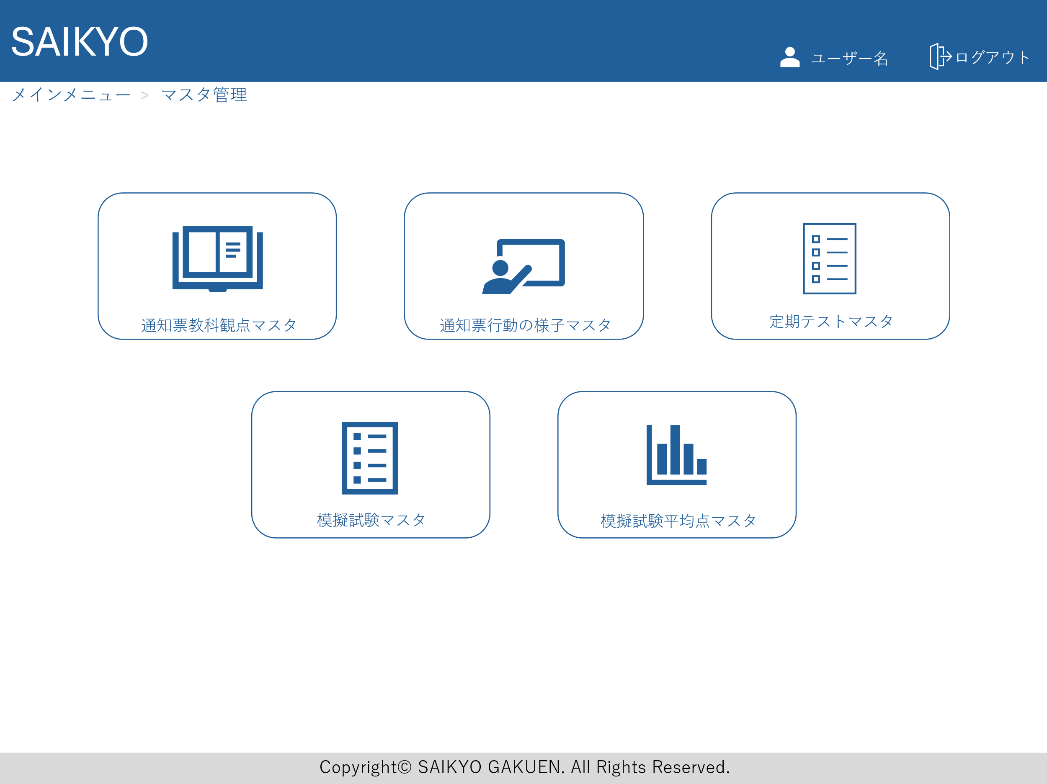
画面レイアウト | 論理名称 | 画面ID | 改訂日
 | 物理名称 | 画面名称 | 改訂者
 | 概要

通知票教科観点マスタ
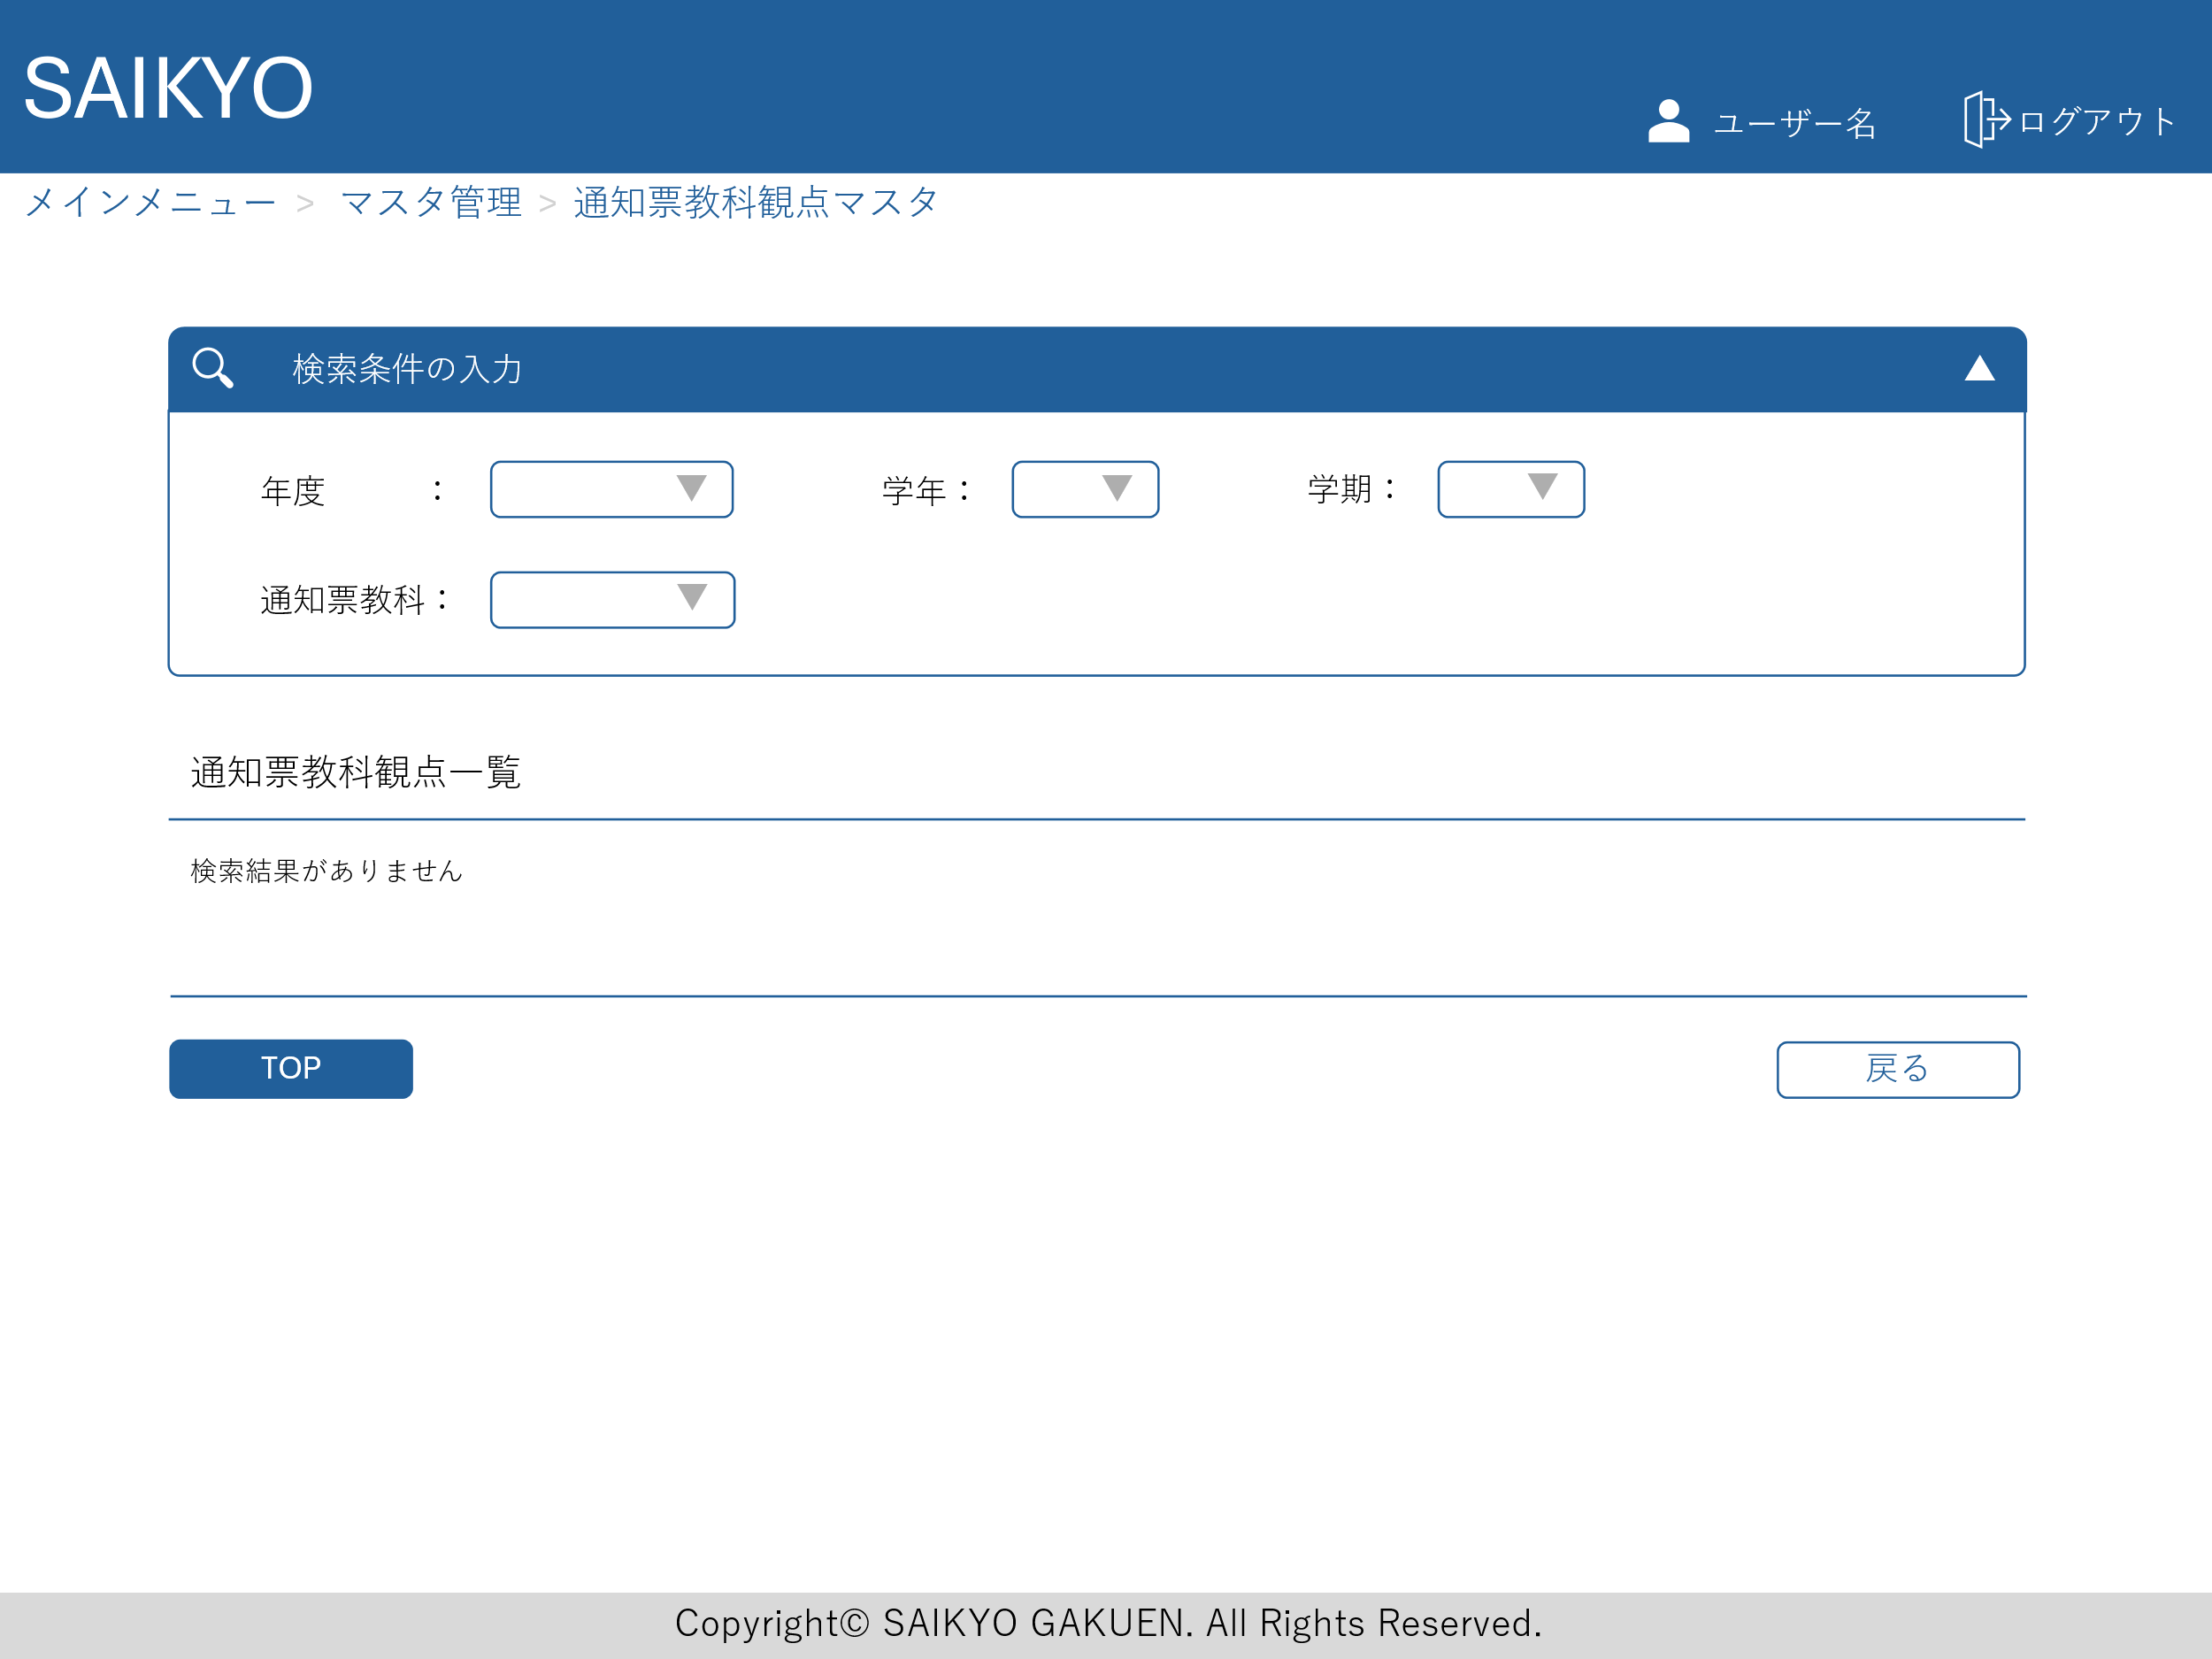
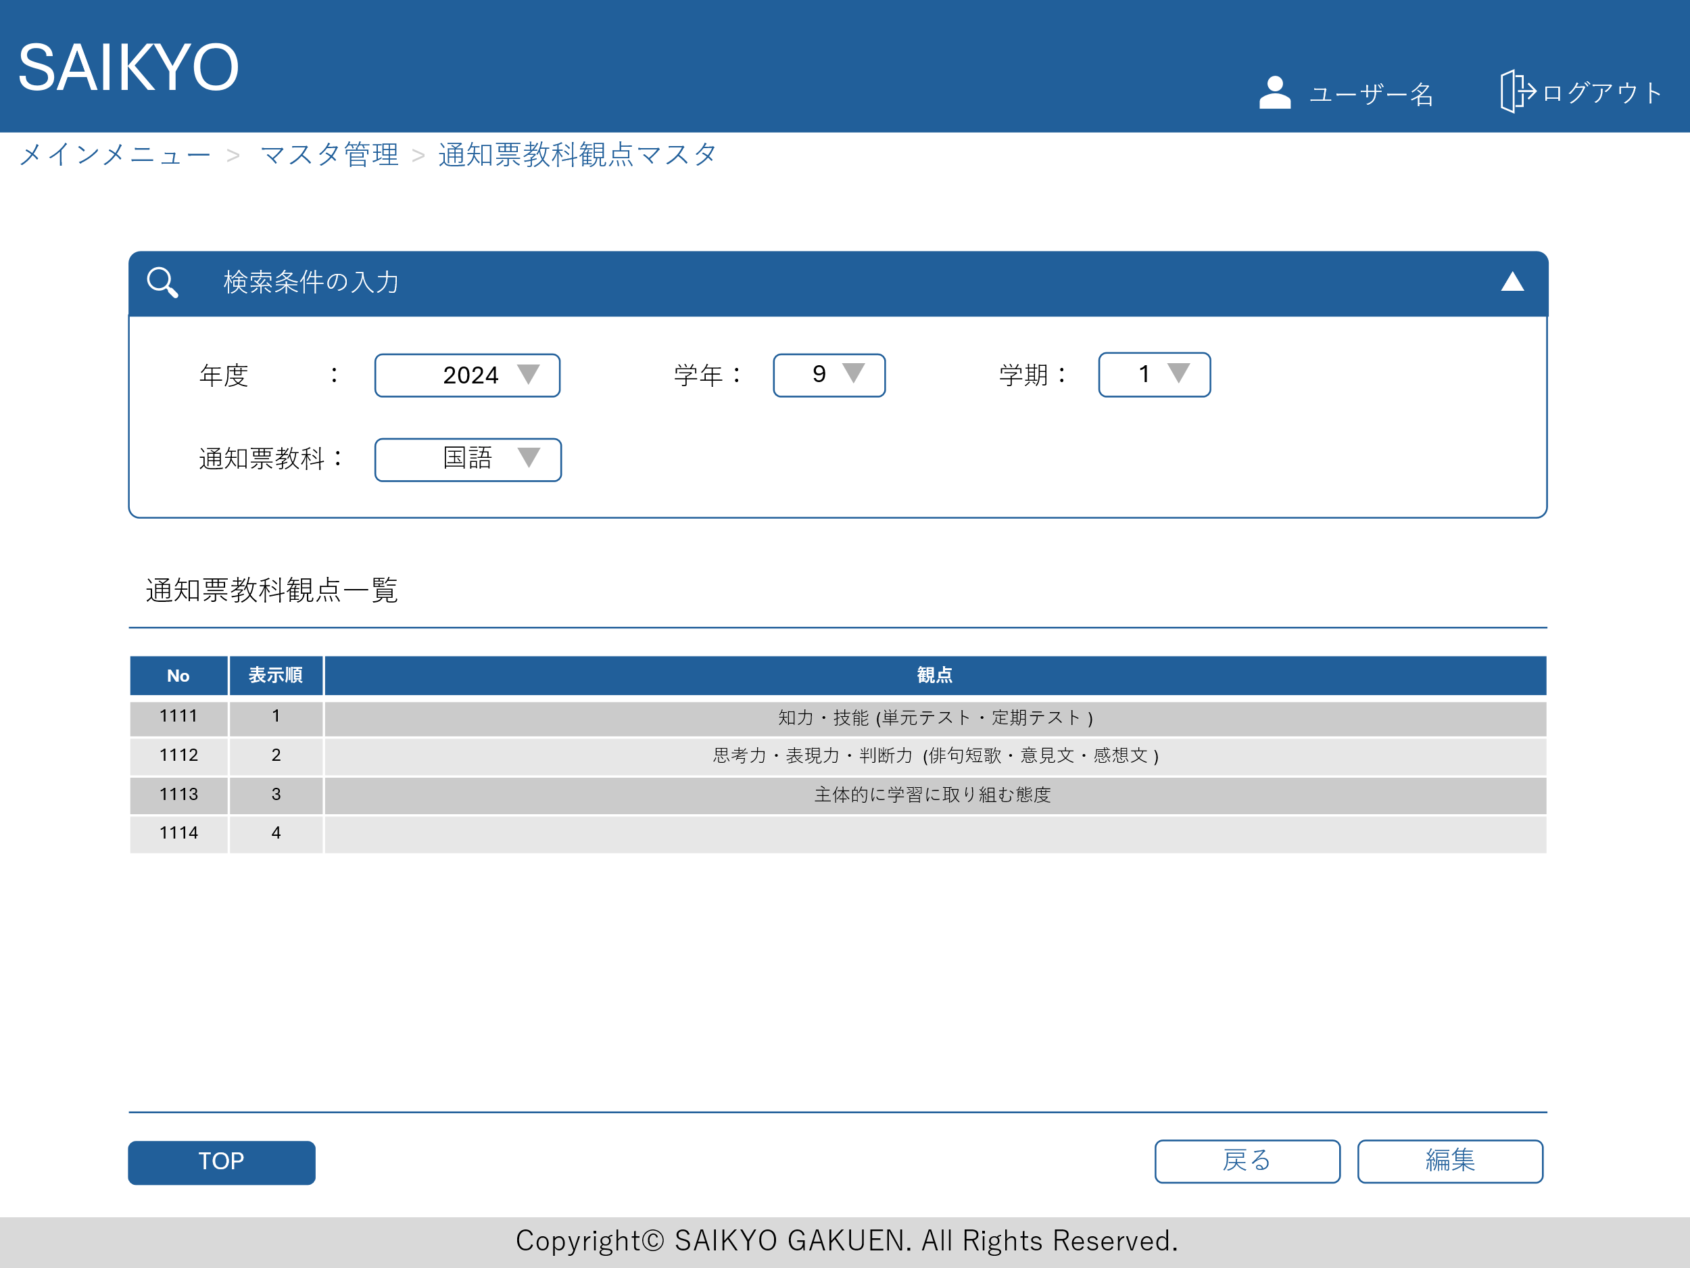
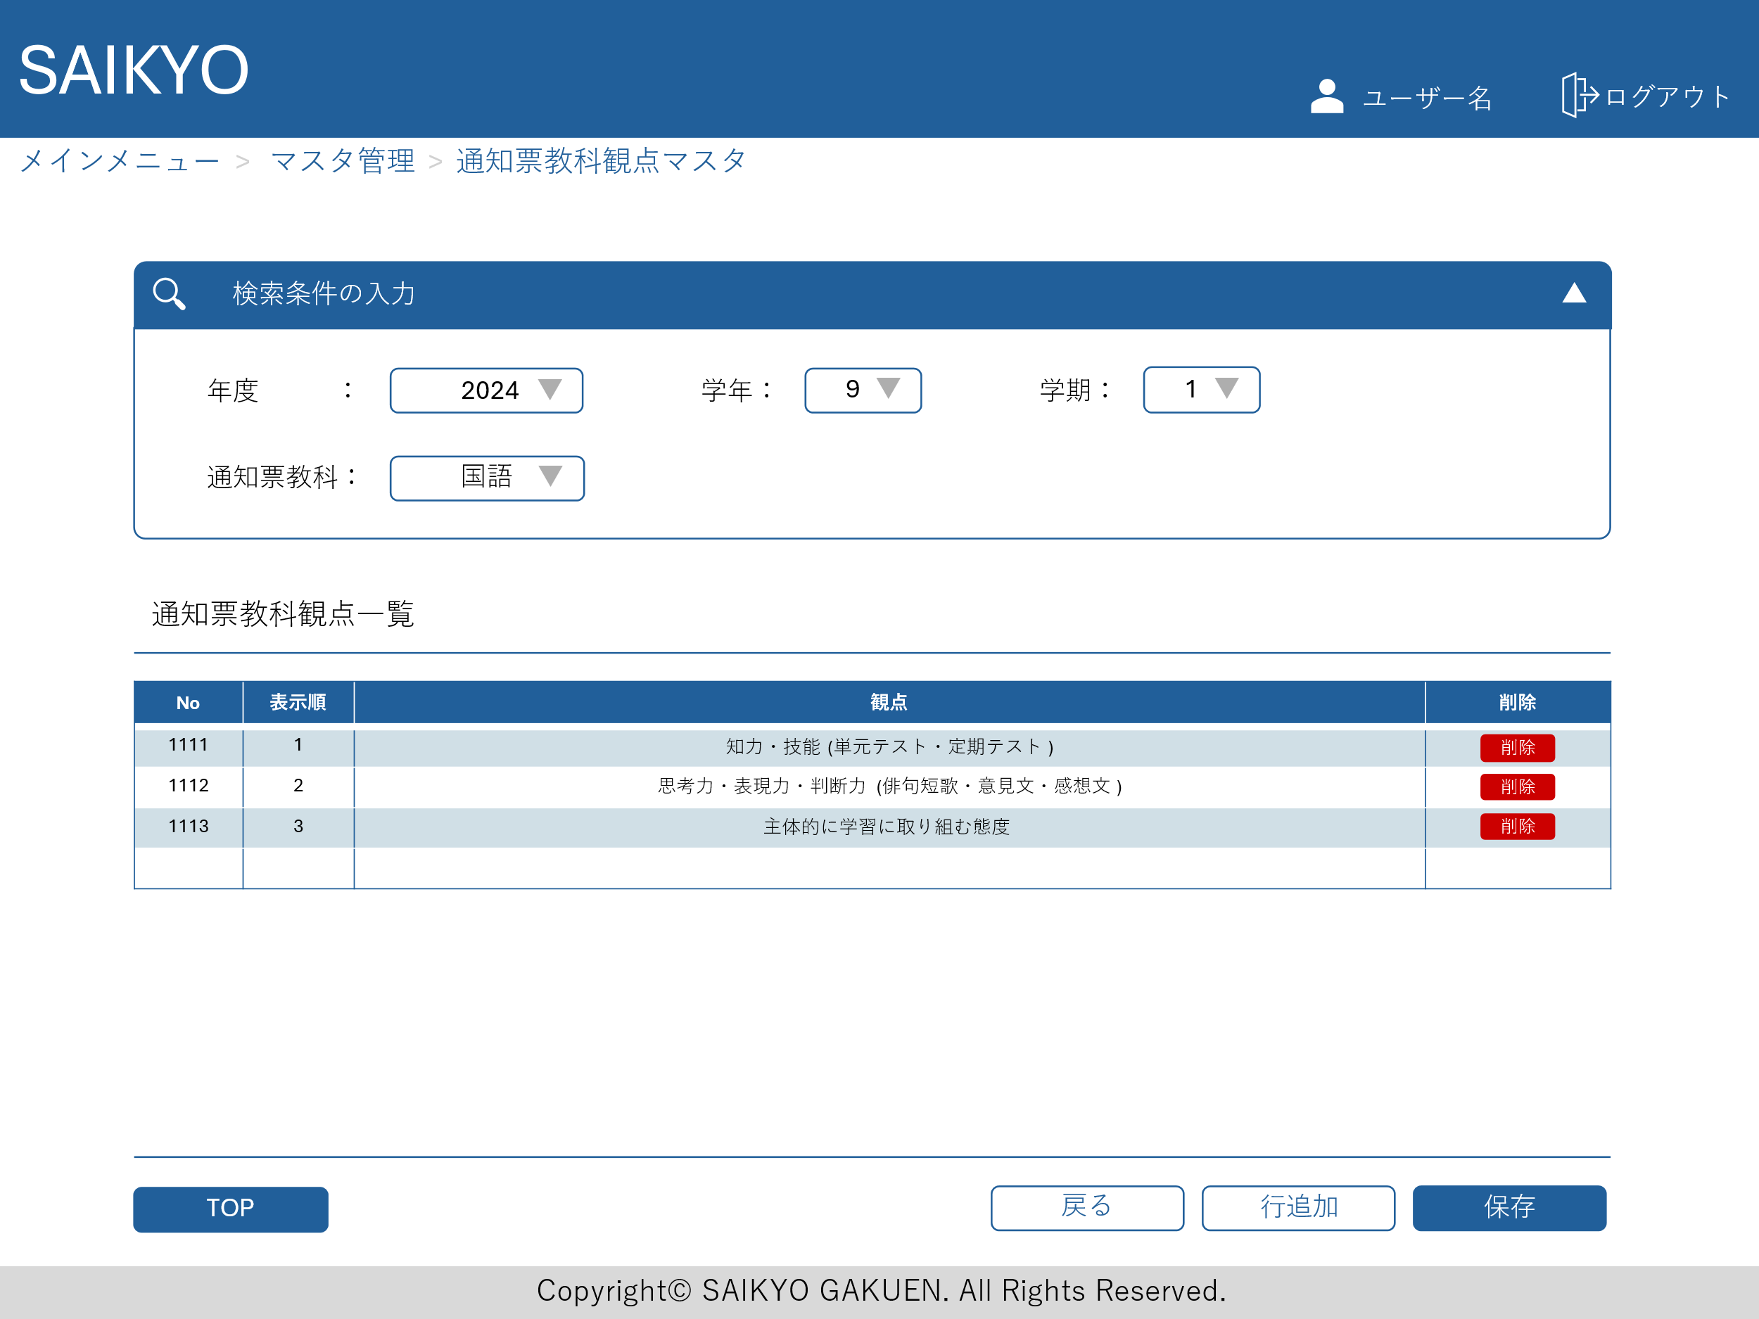
画面レイアウト | 論理名称 | 画面ID | 改訂日
 | 物理名称 | 画面名称 | 改訂者
 | 概要

通知票評価行動の様子マスタ
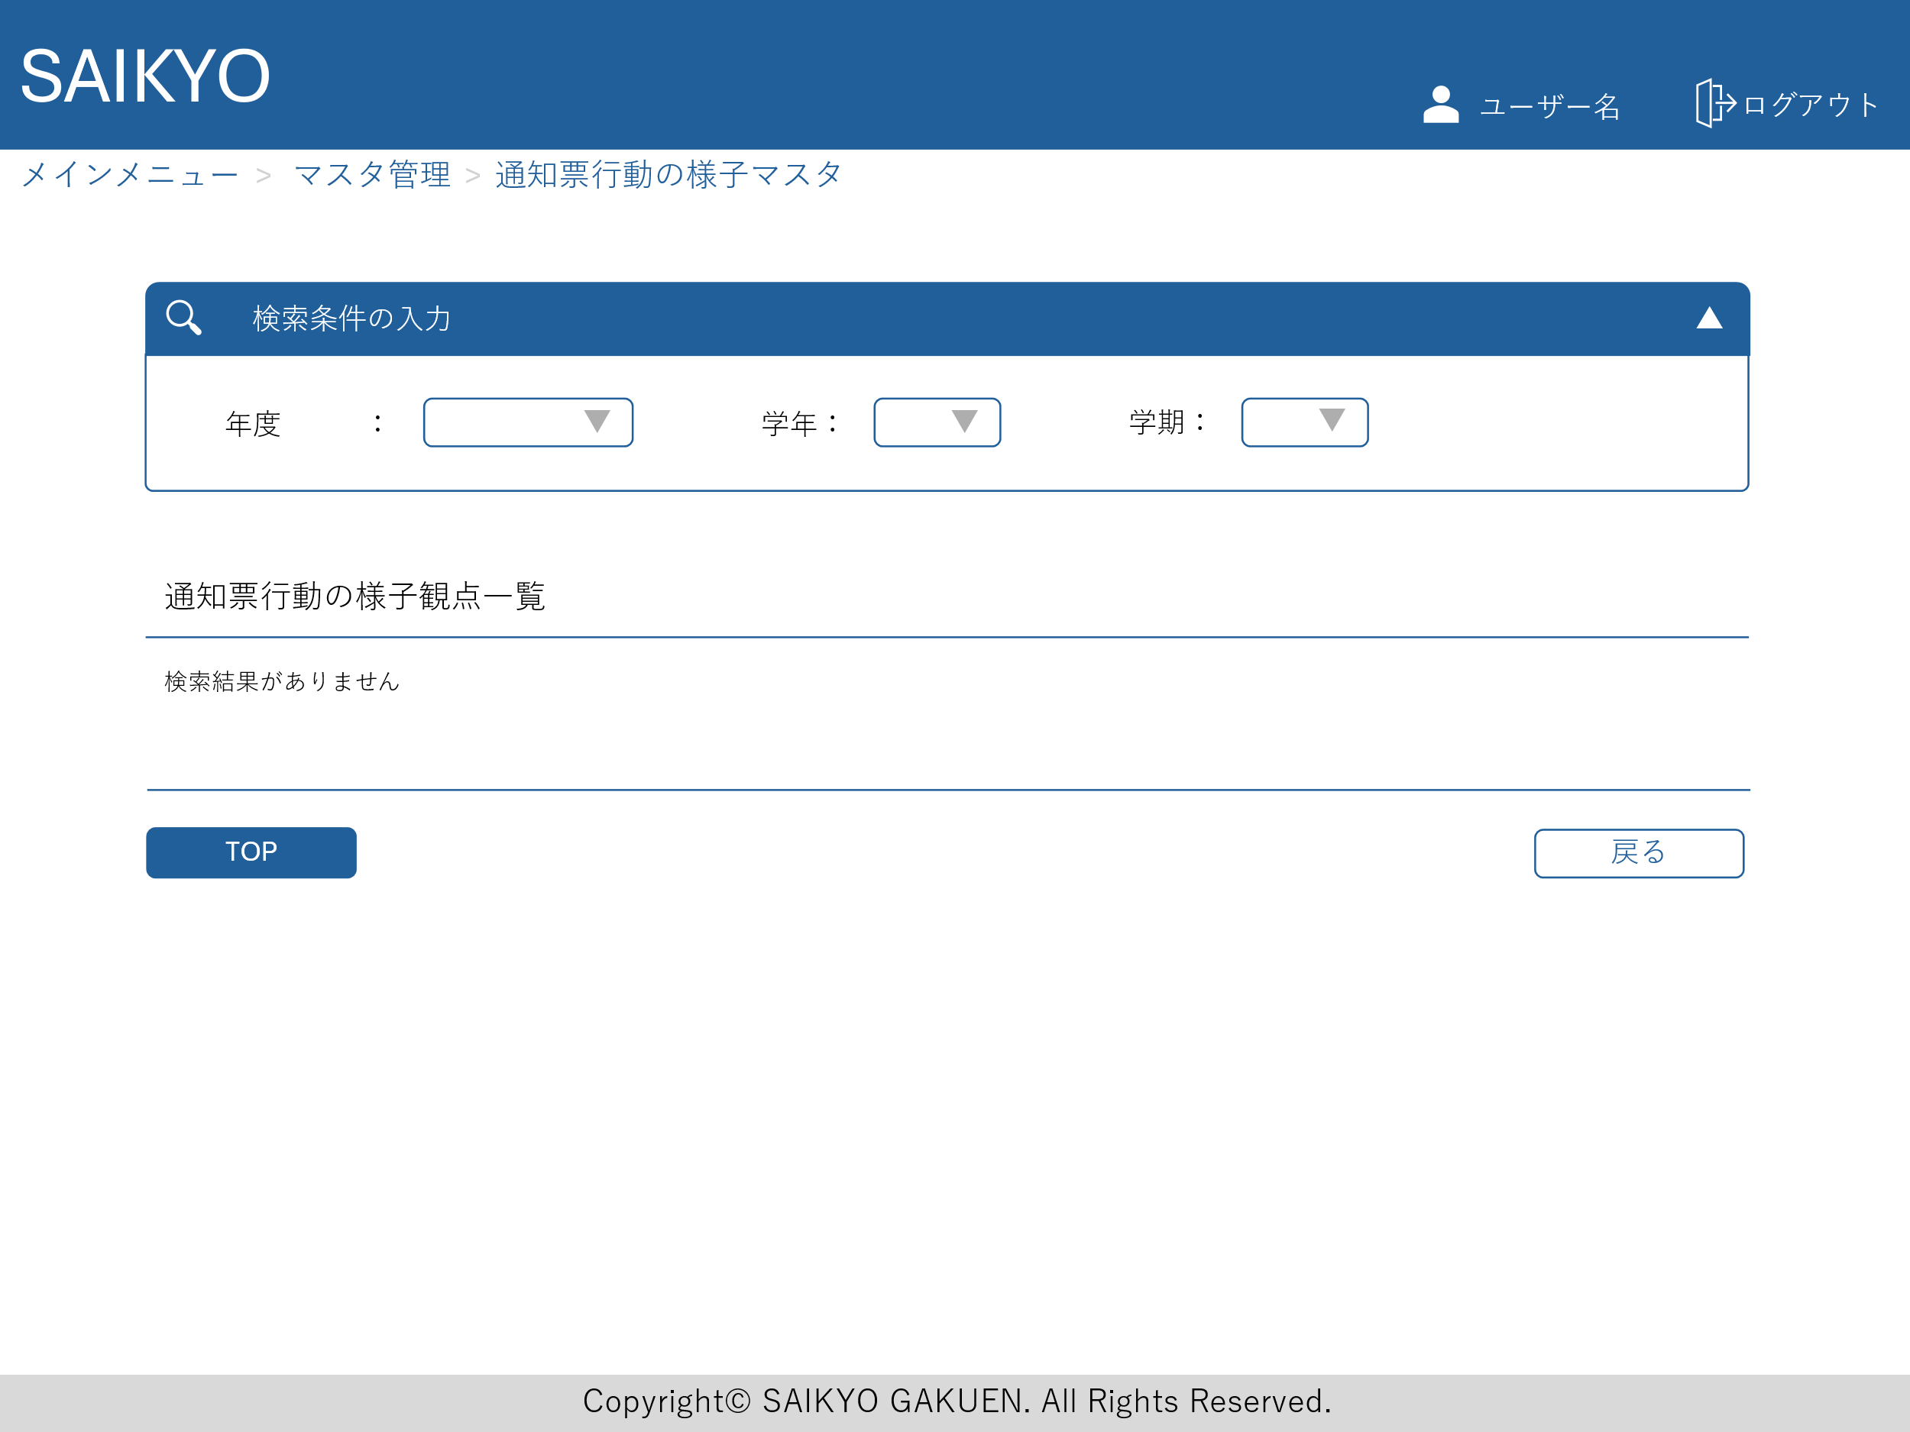
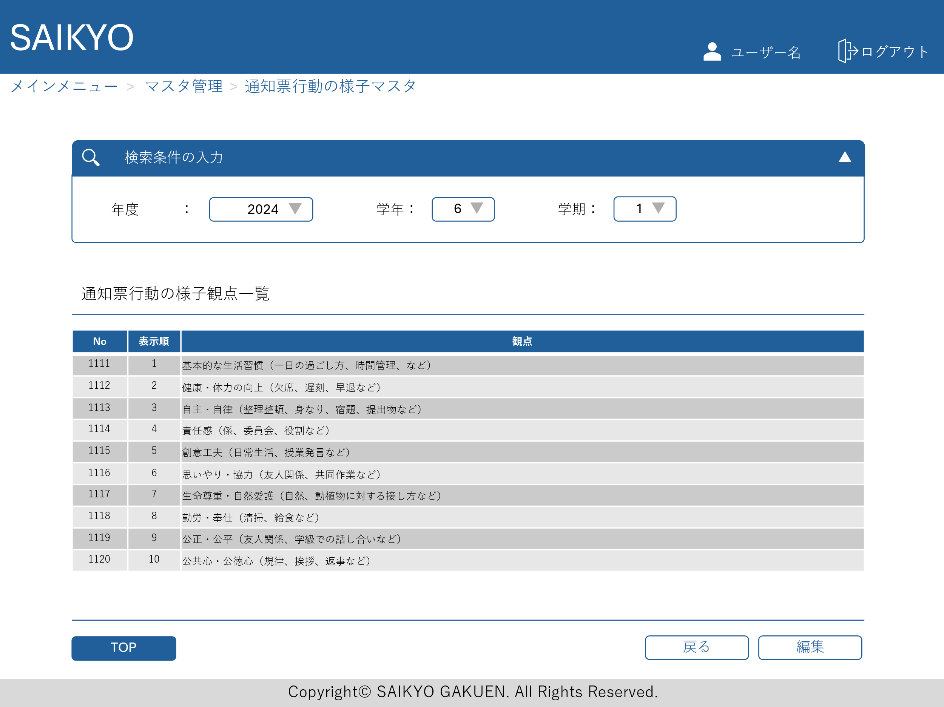
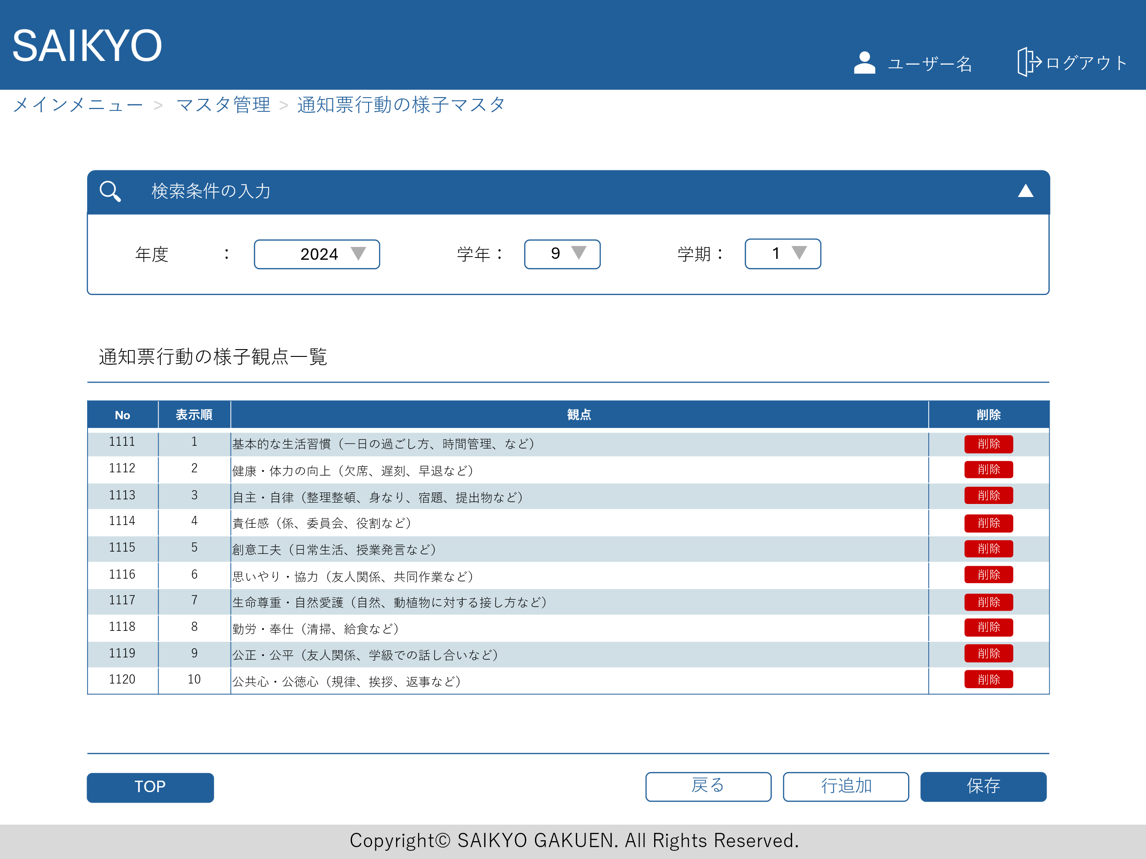
画面レイアウト | 論理名称 | 画面ID | 改訂日
 | 物理名称 | 画面名称 | 改訂者
 | 概要

定期テストマスタ
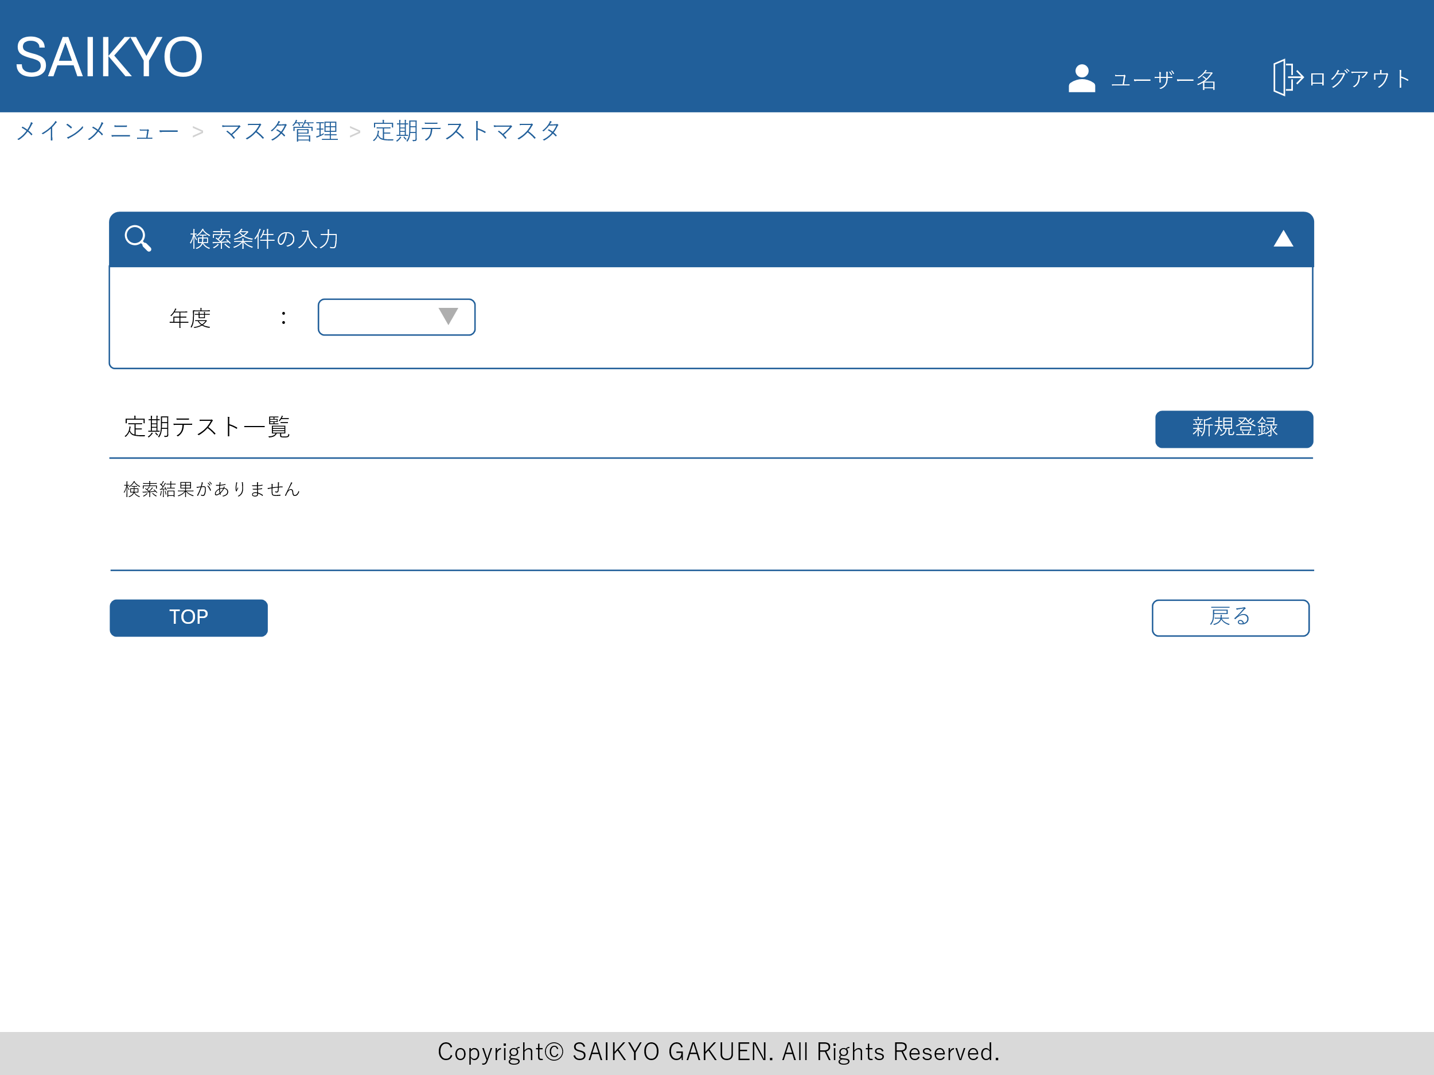
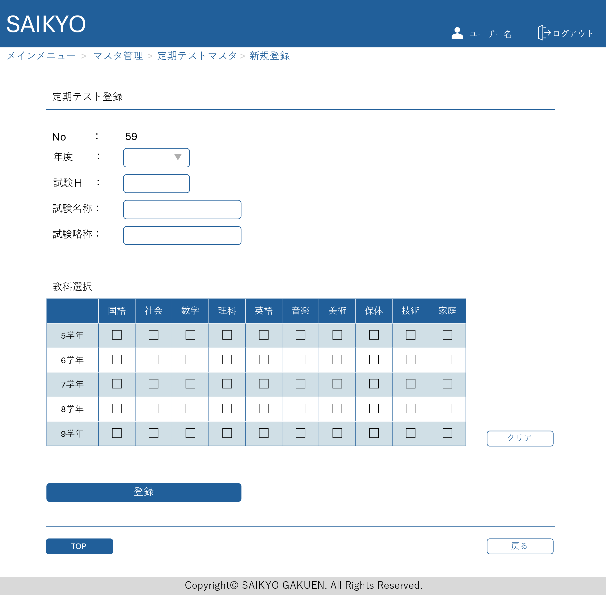
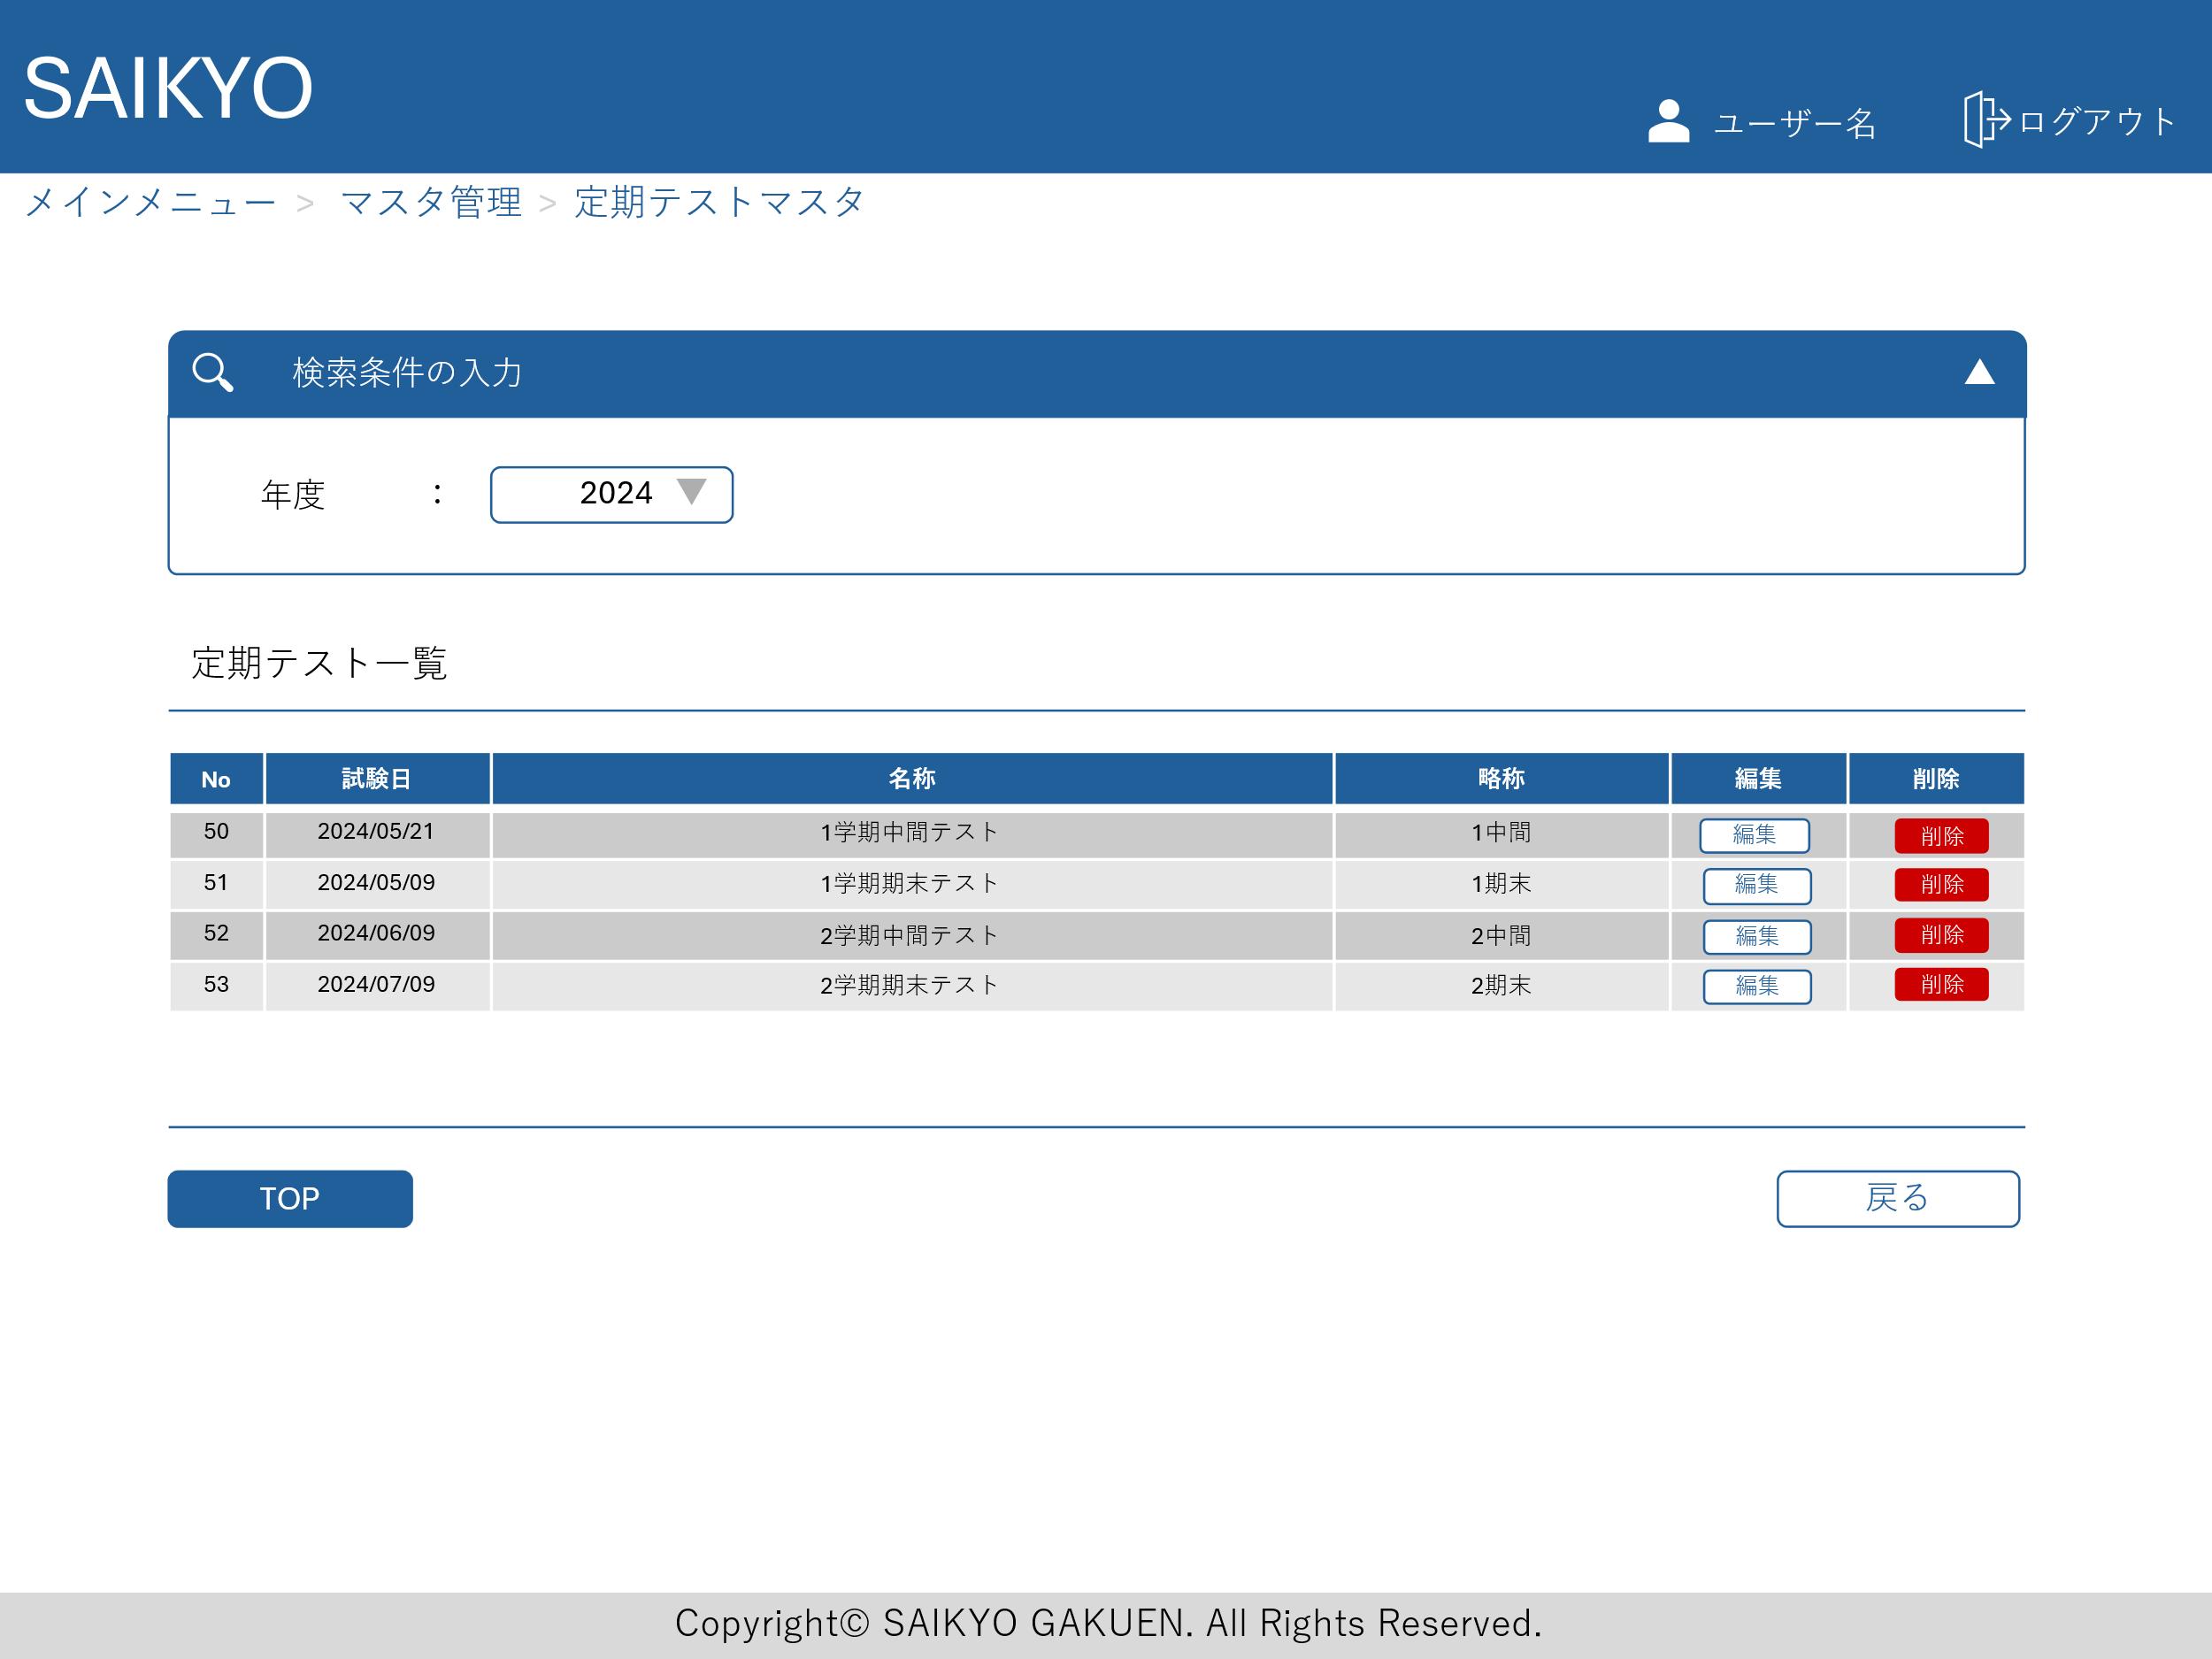
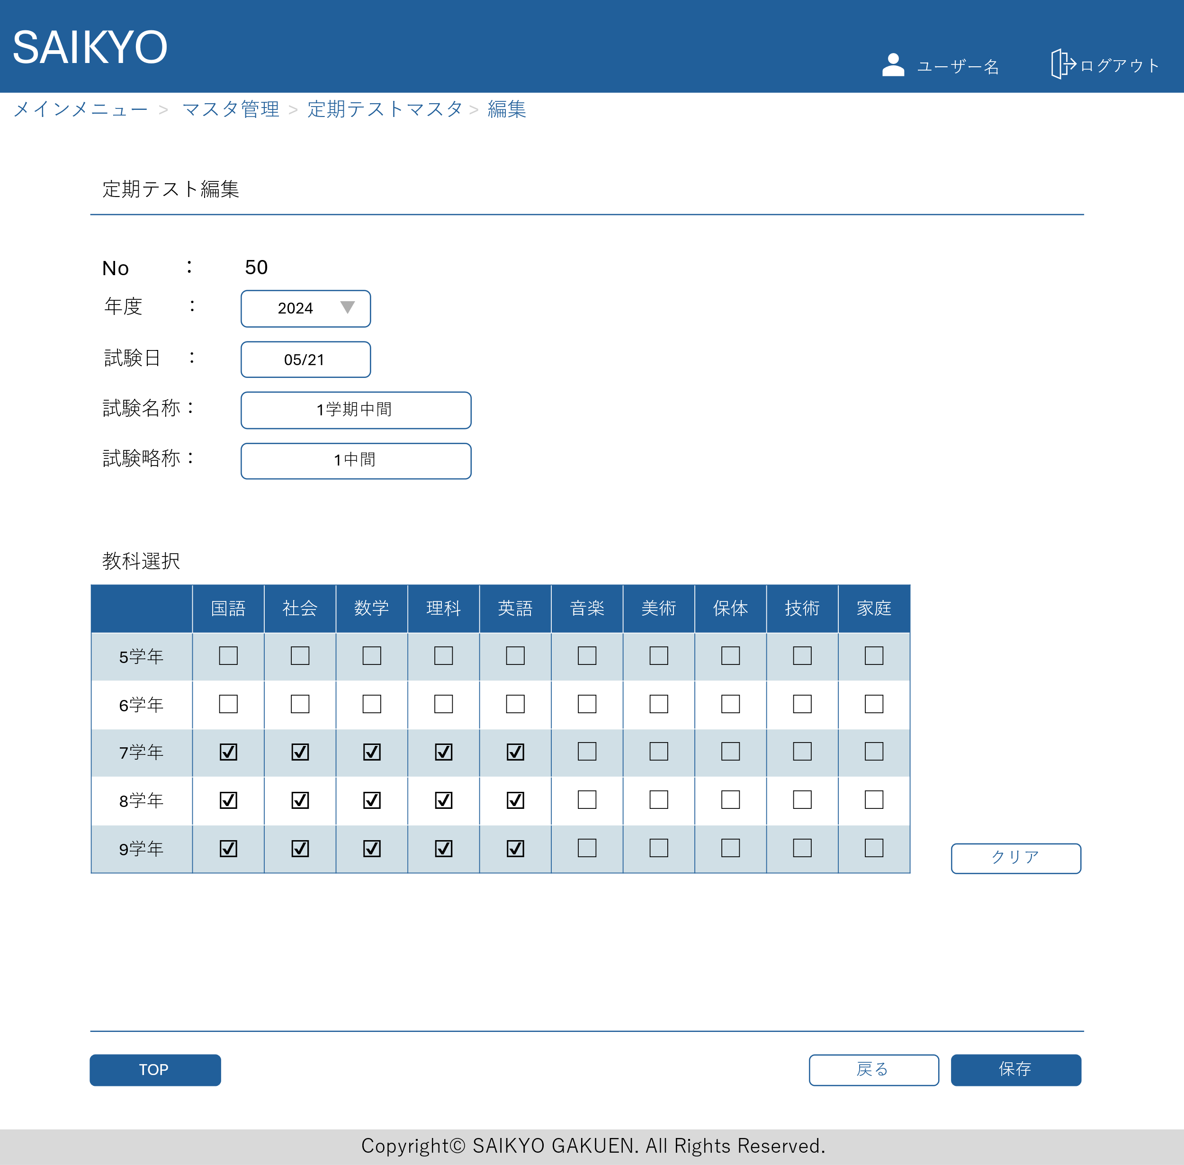
画面レイアウト | 論理名称 | 画面ID | 改訂日
 | 物理名称 | 画面名称 | 改訂者
 | 概要

模擬試験マスタ
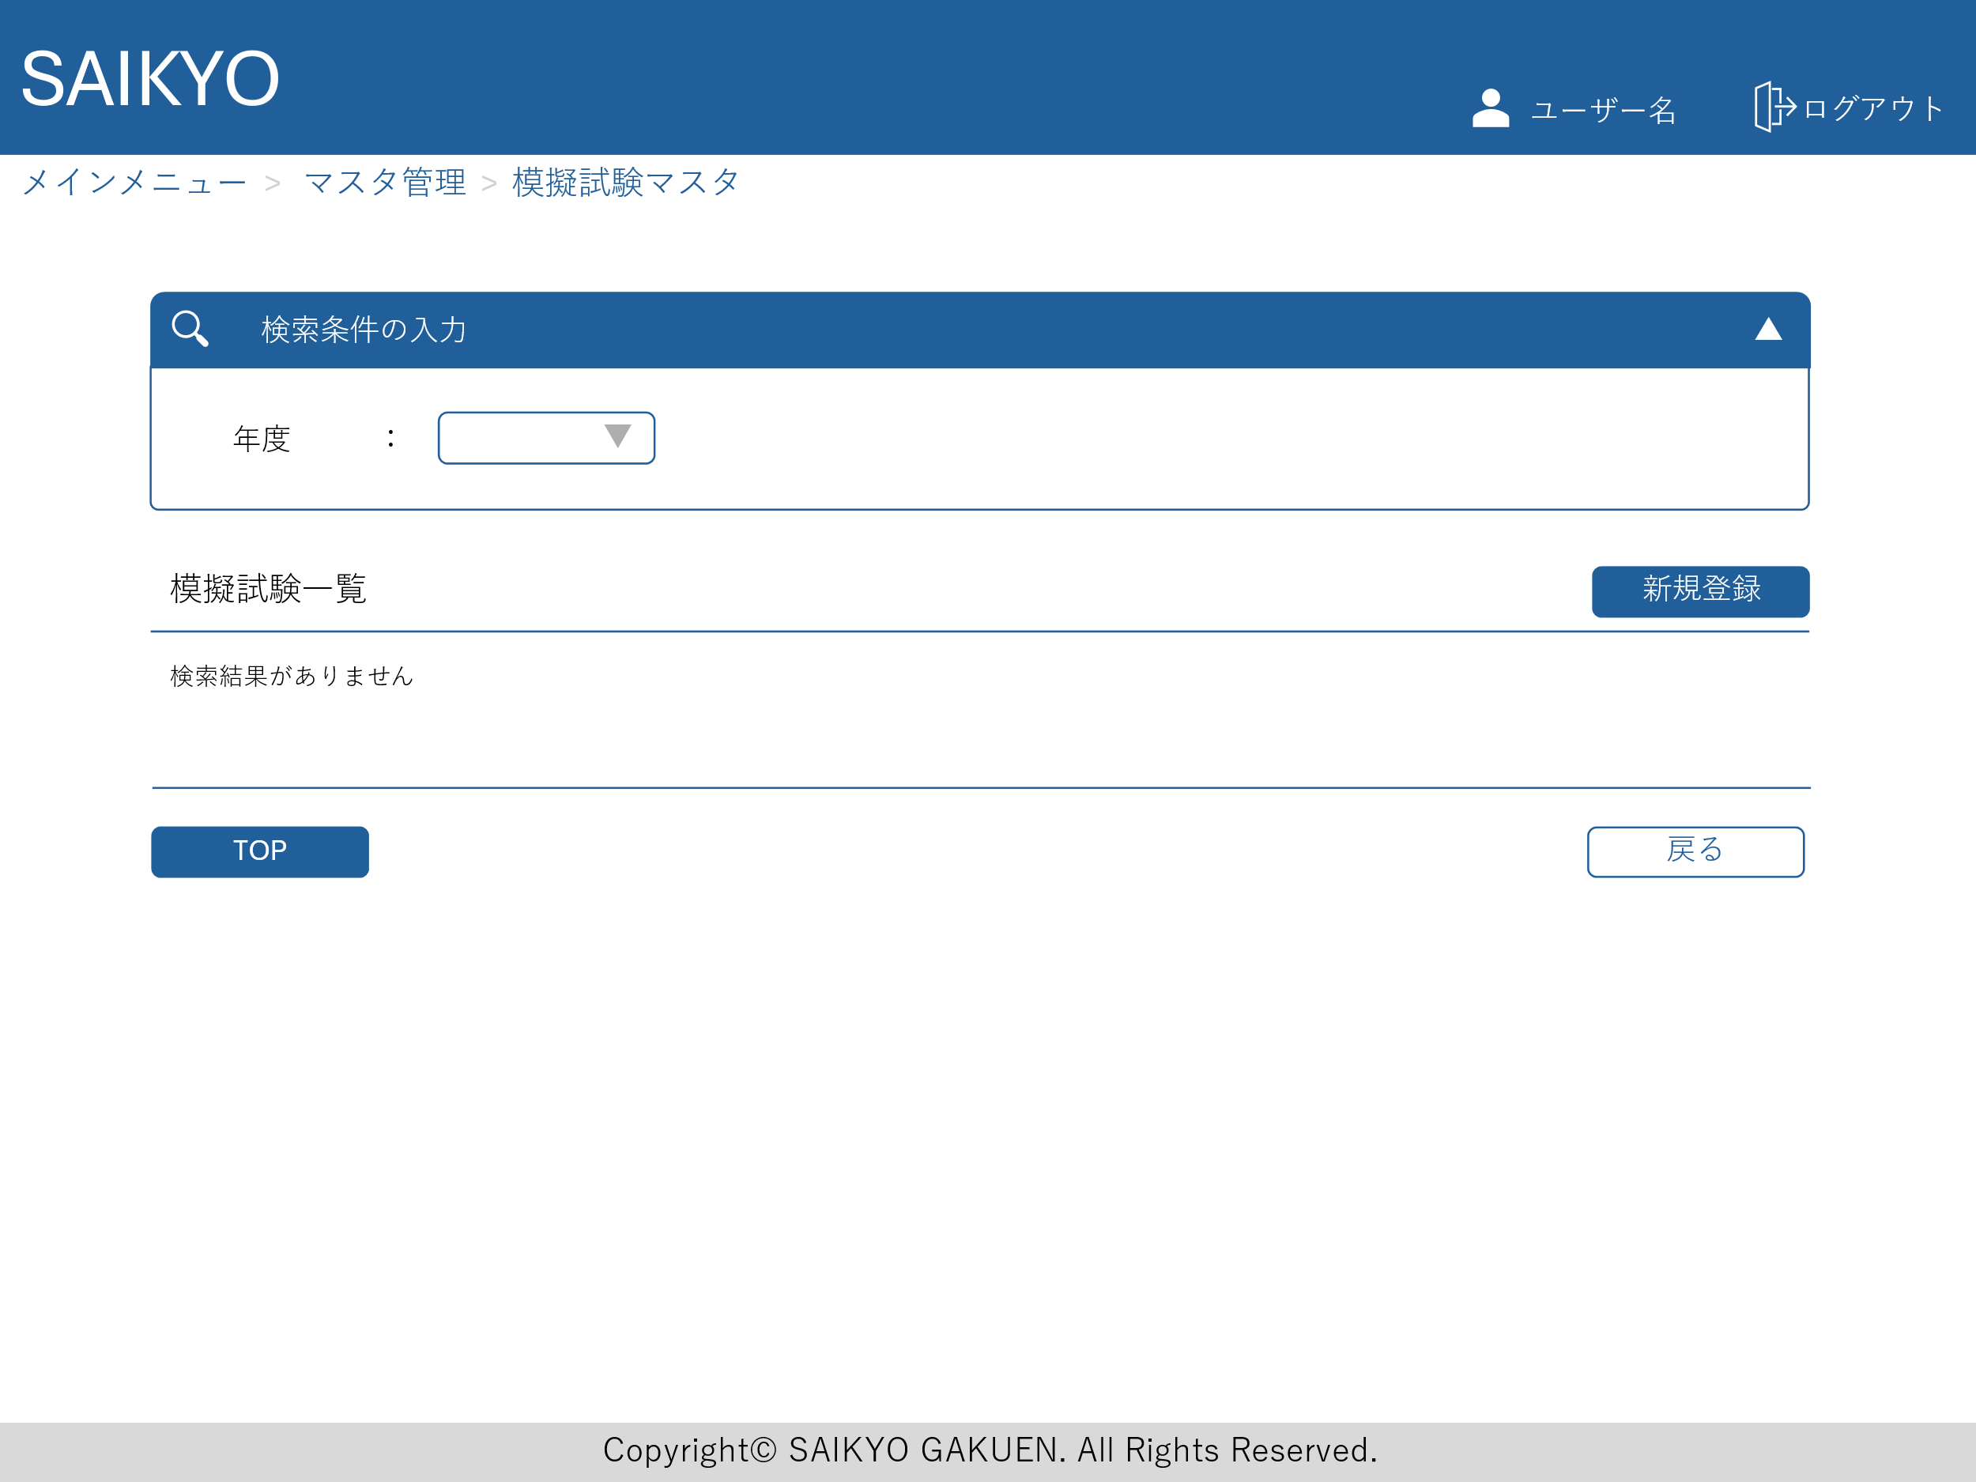
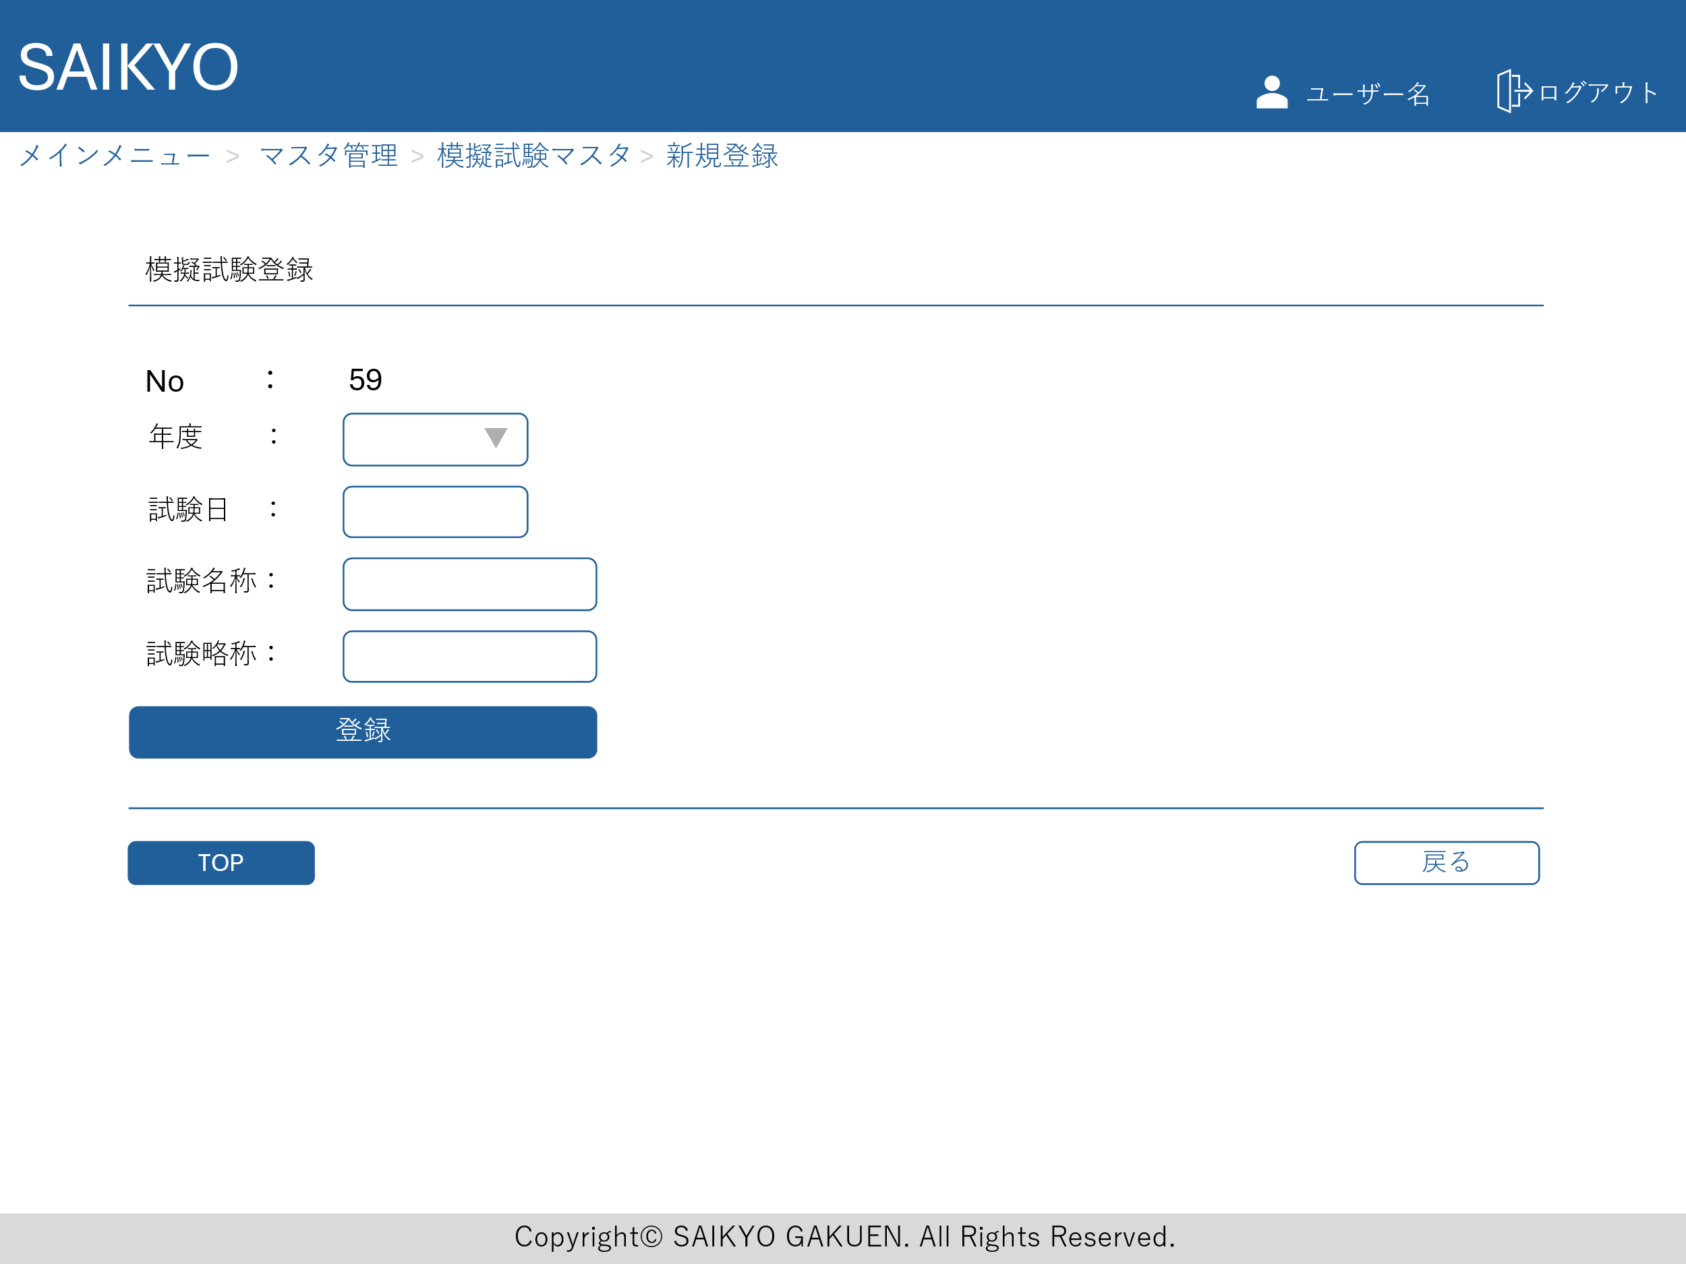

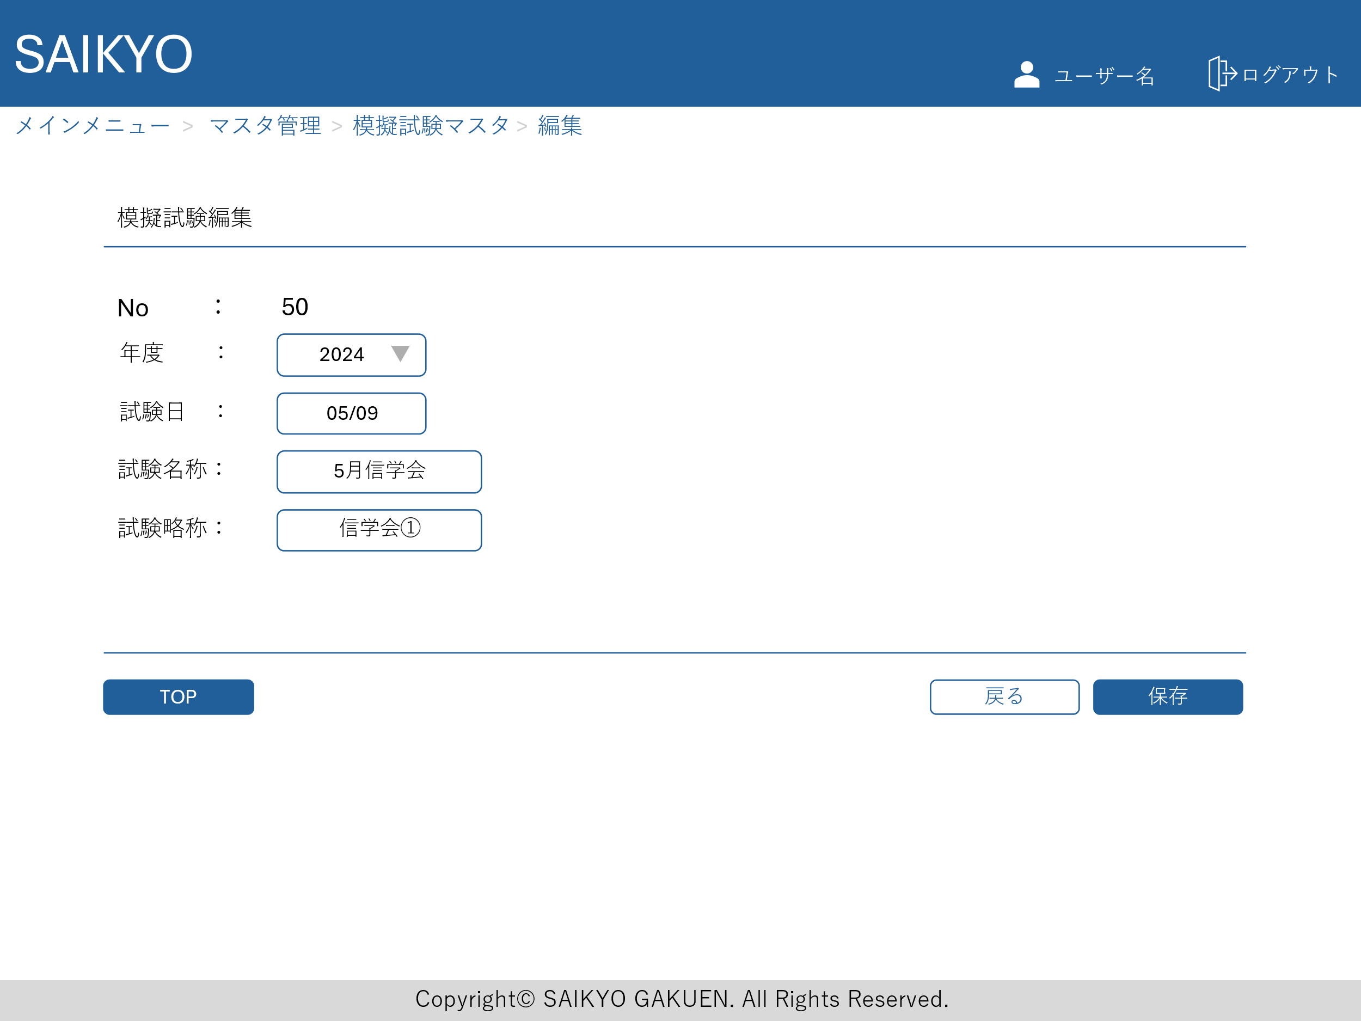
画面レイアウト | 論理名称 | 画面ID | 改訂日
 | 物理名称 | 画面名称 | 改訂者
 | 概要

模擬試験平均点マスタ
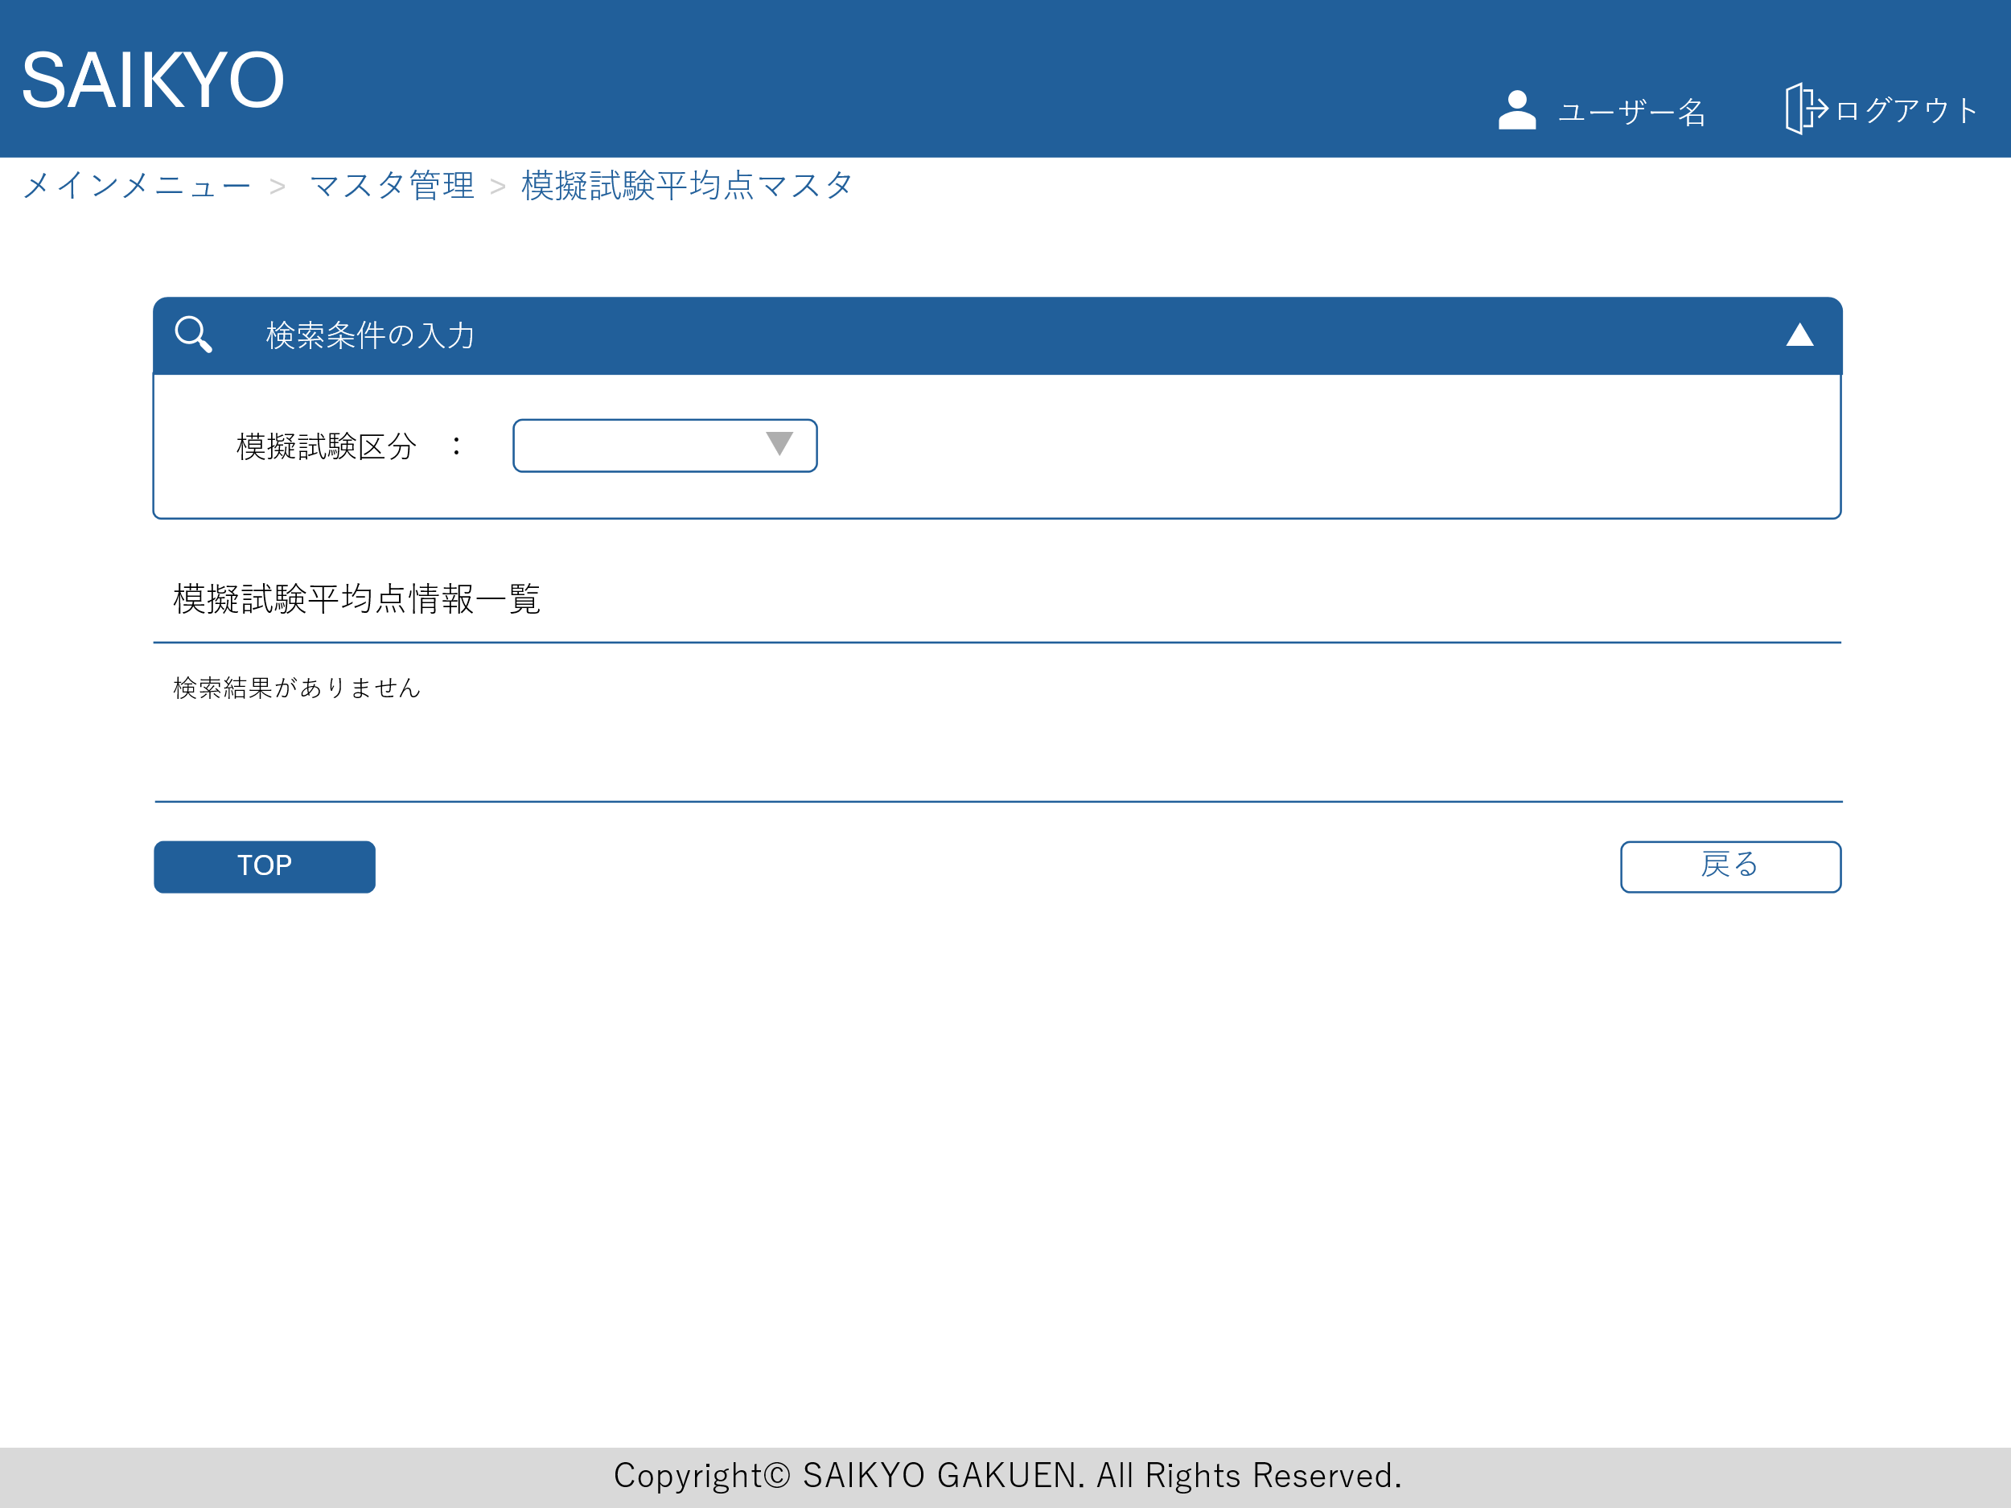
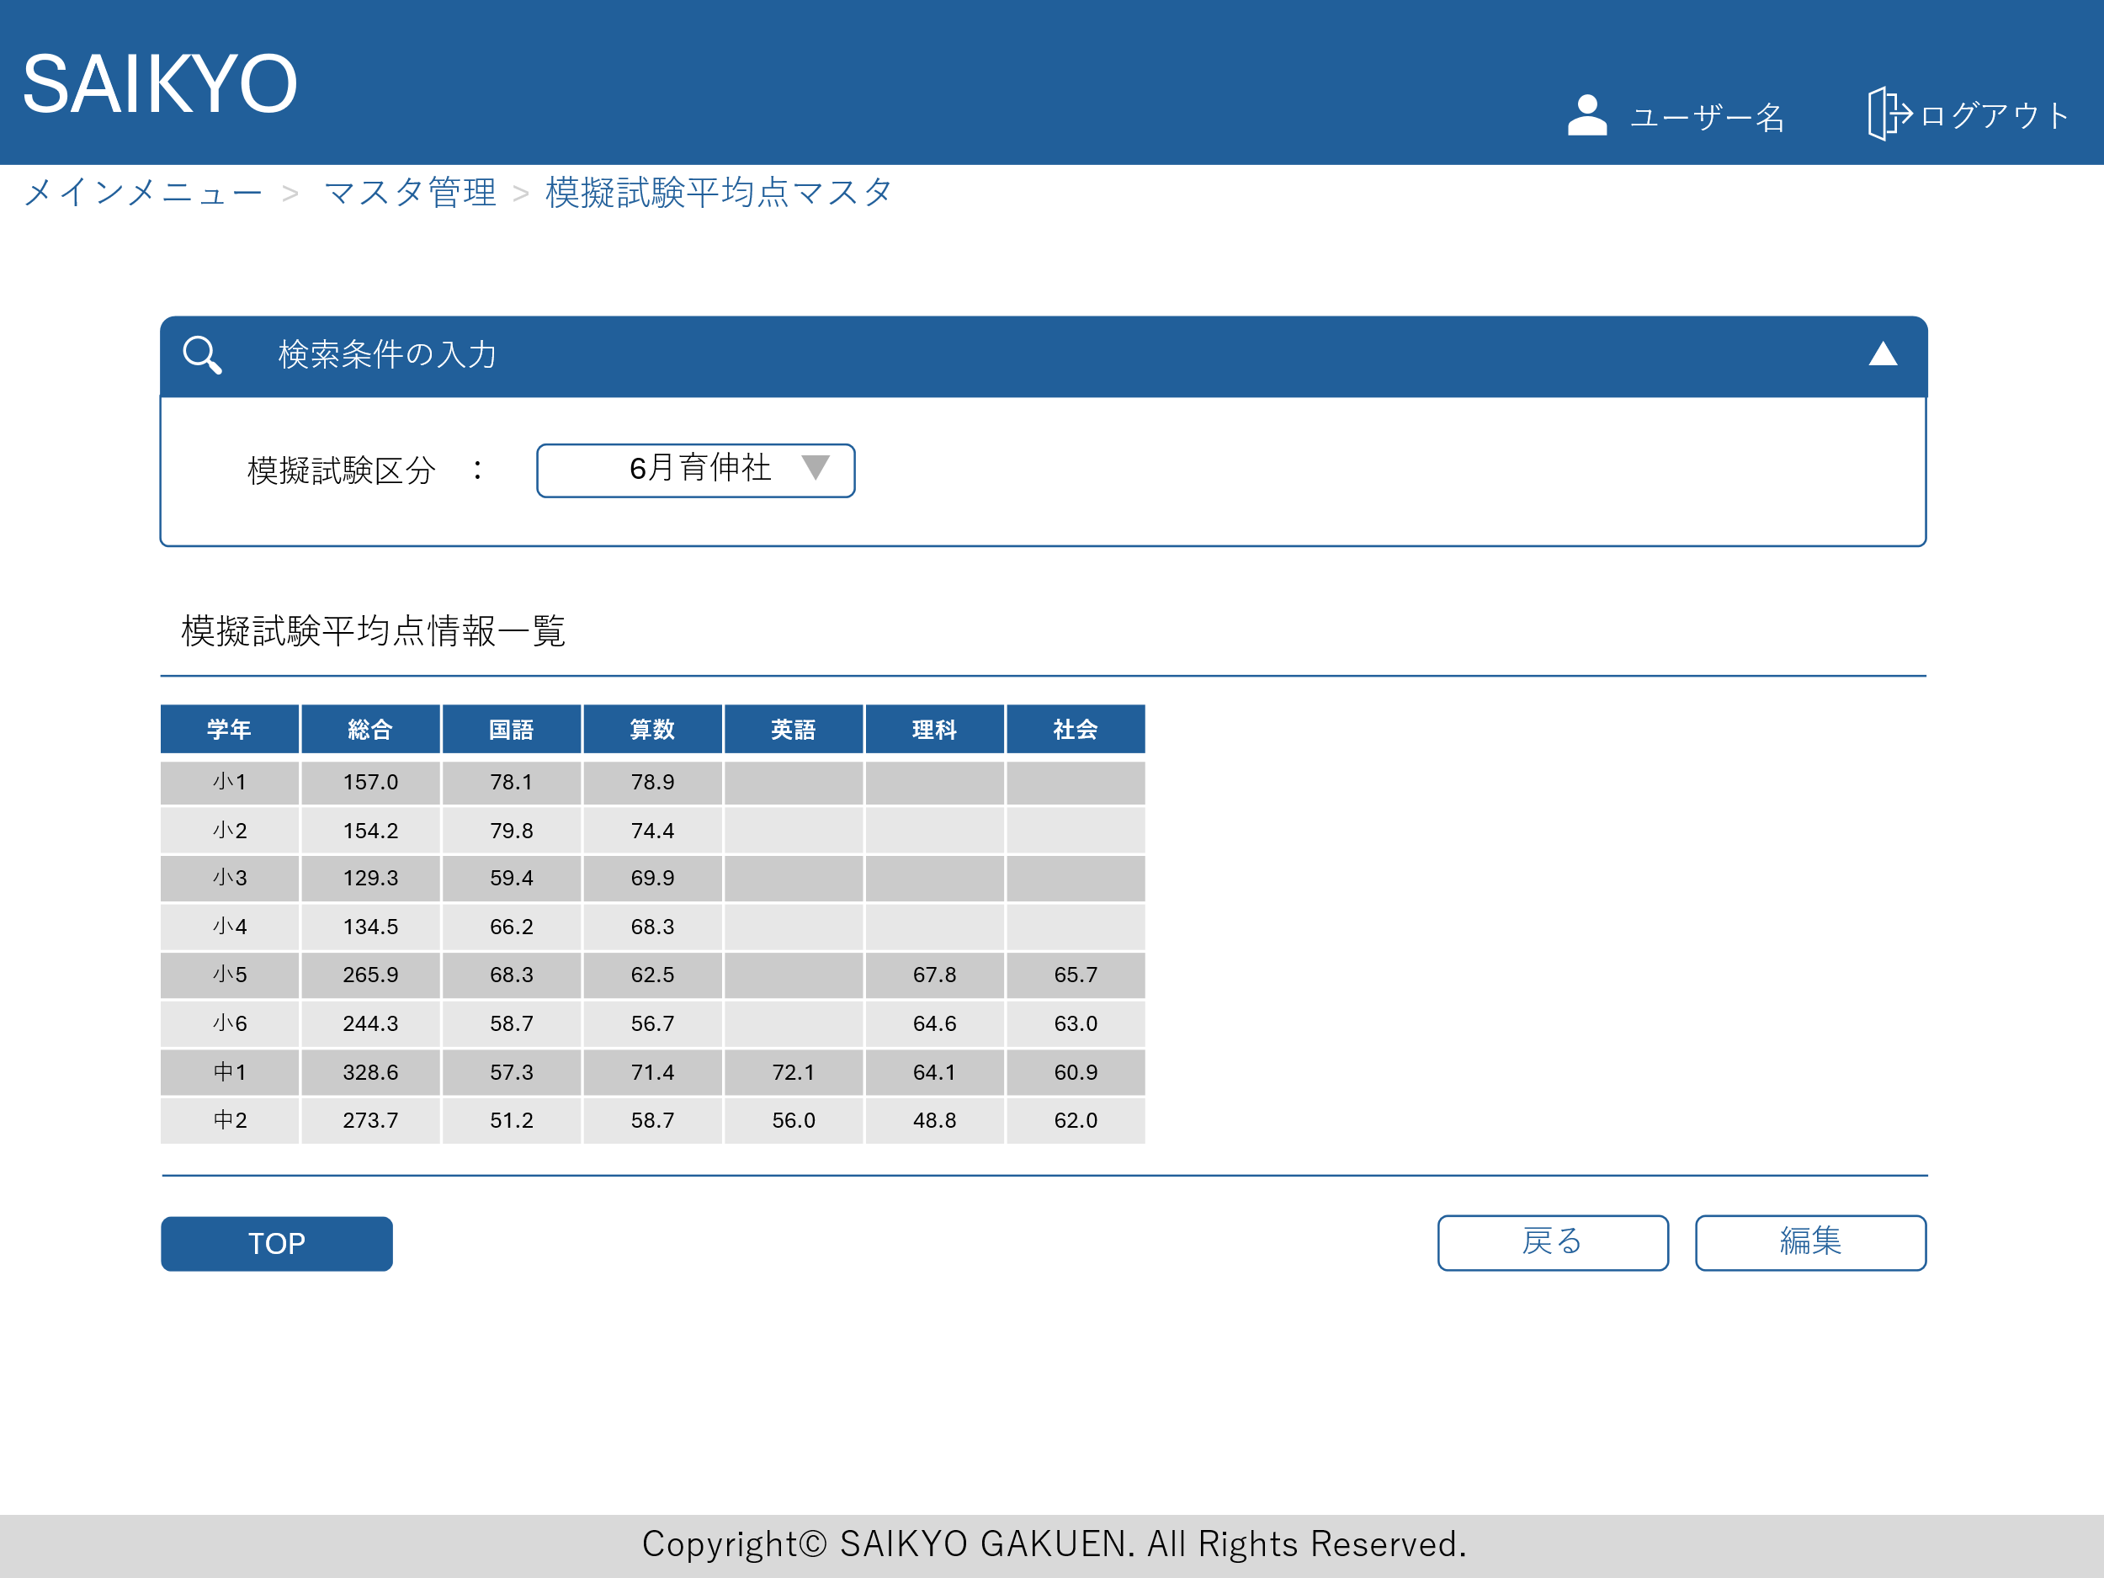
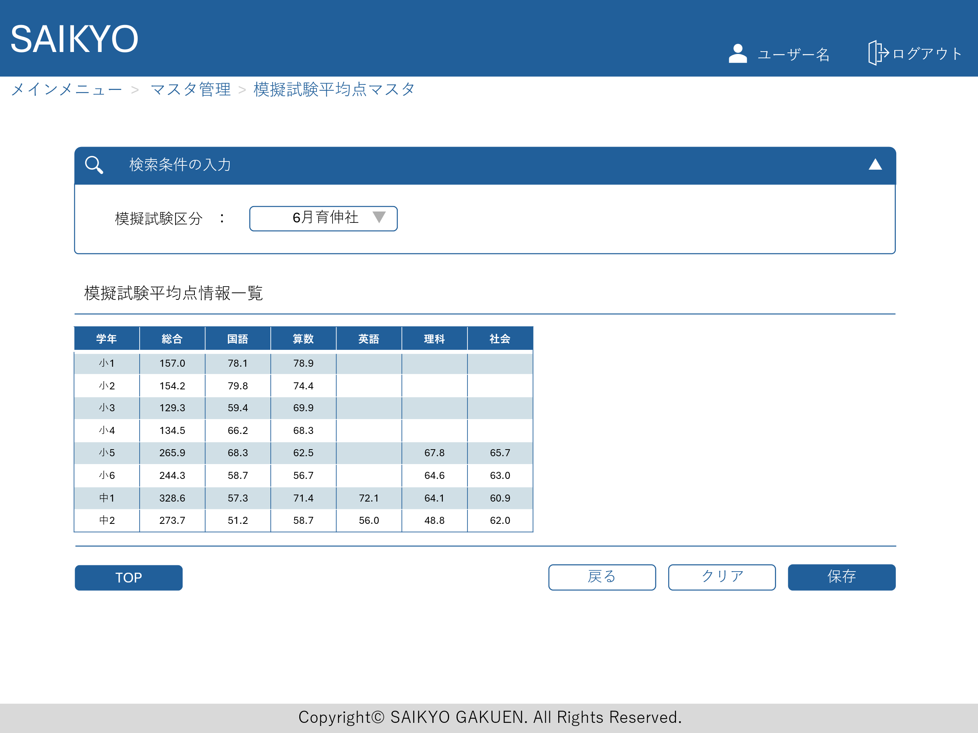
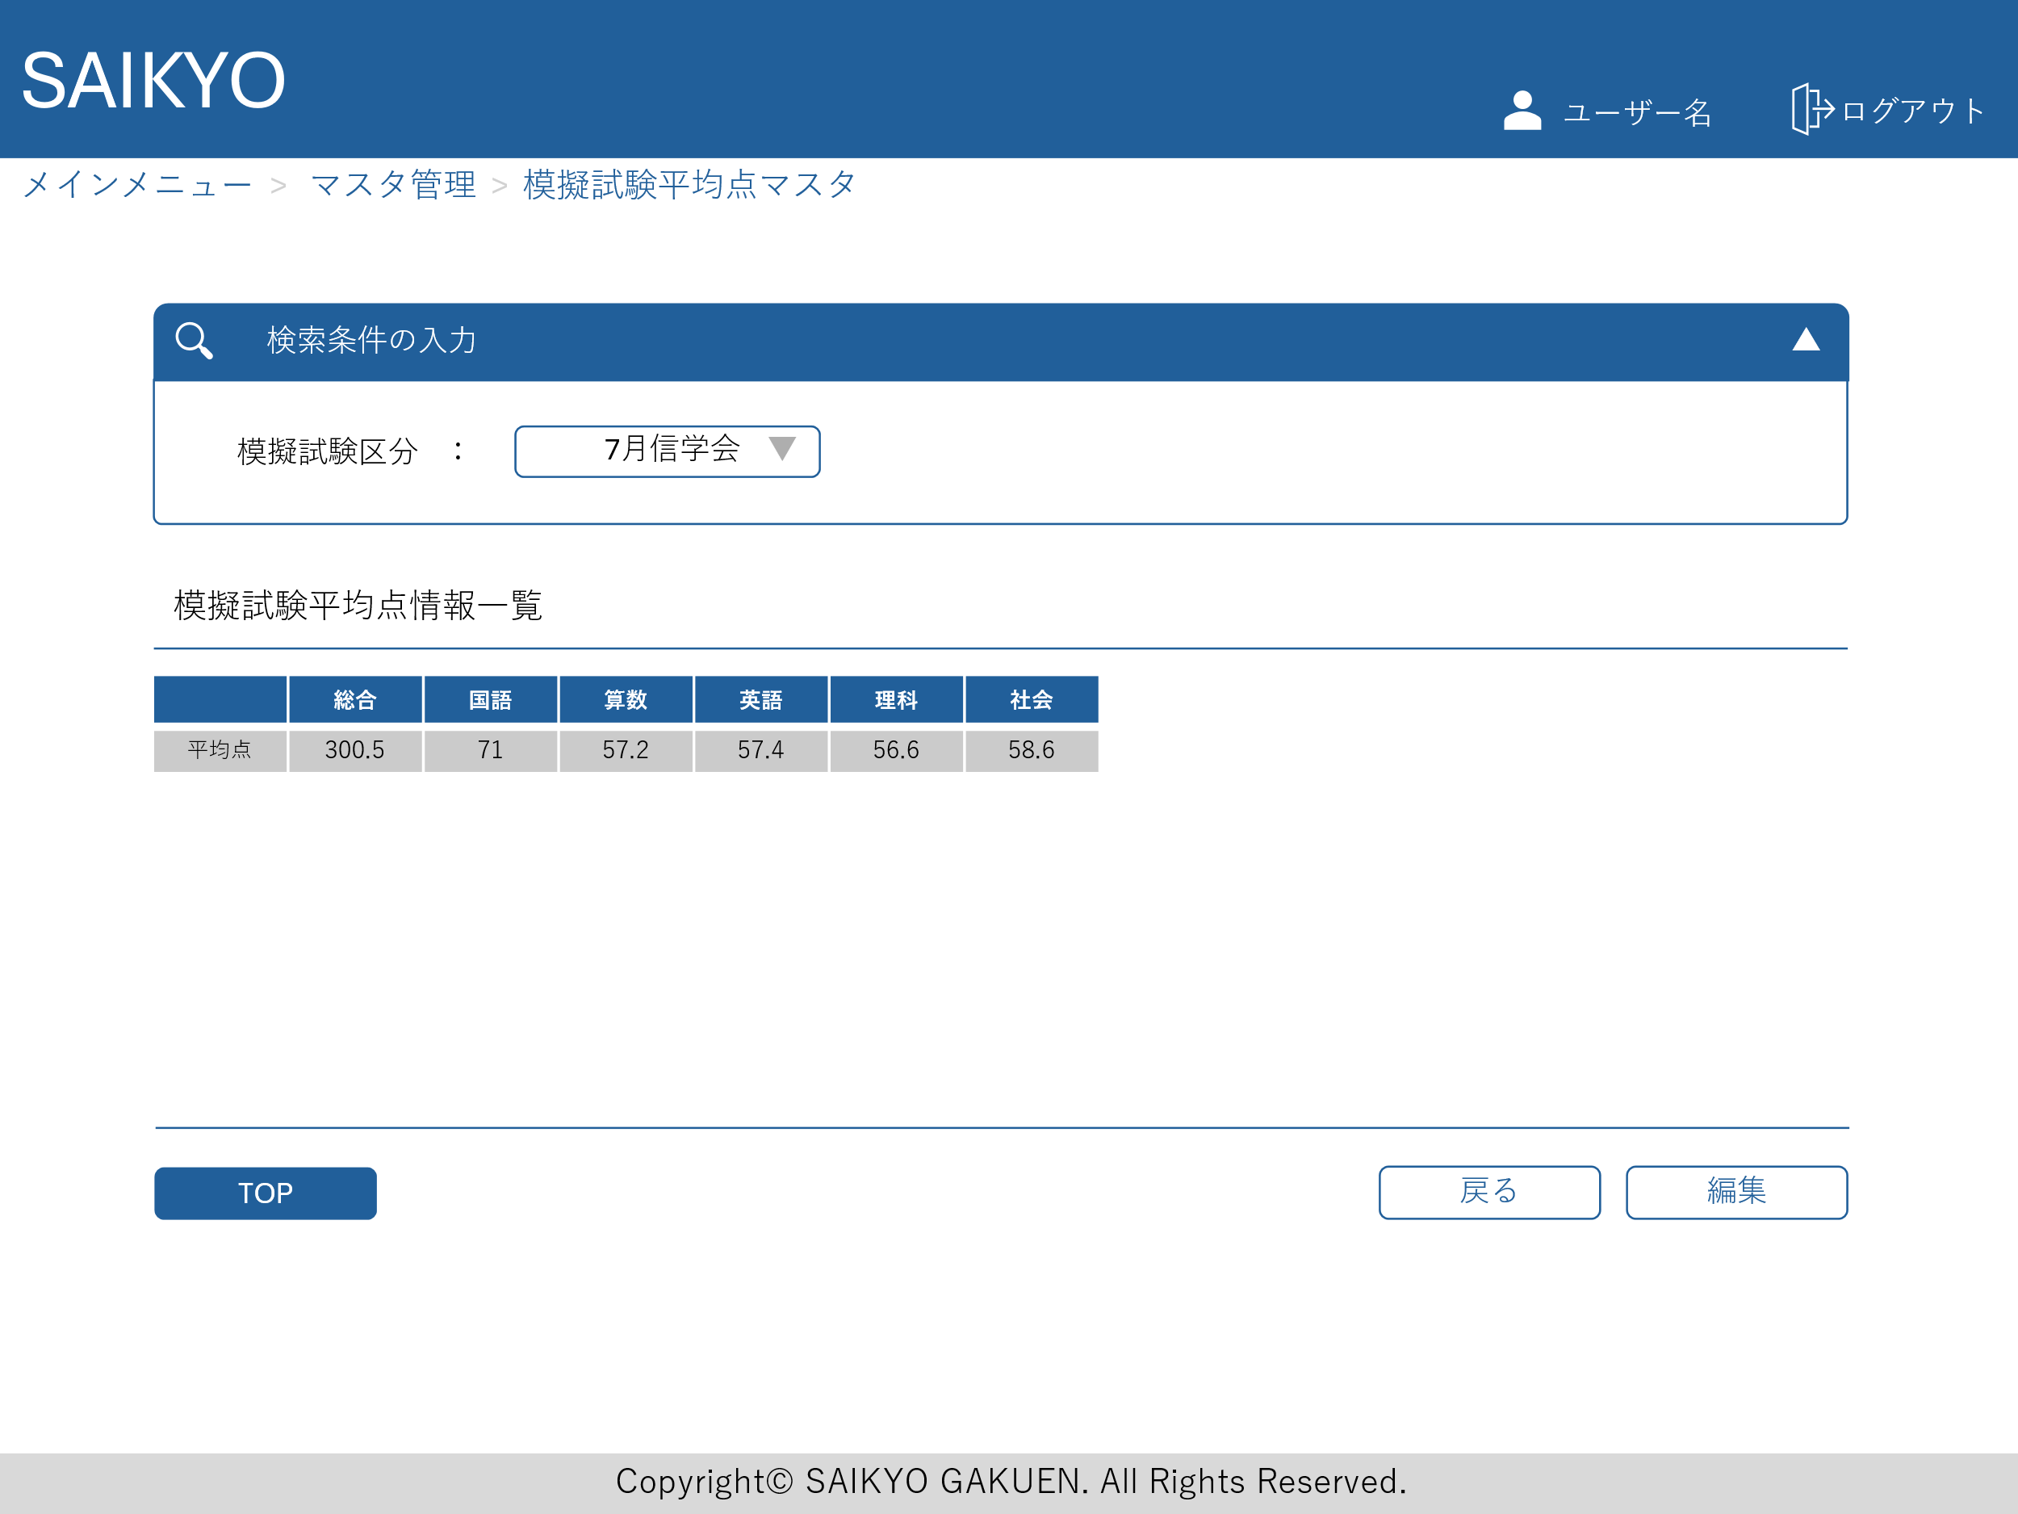
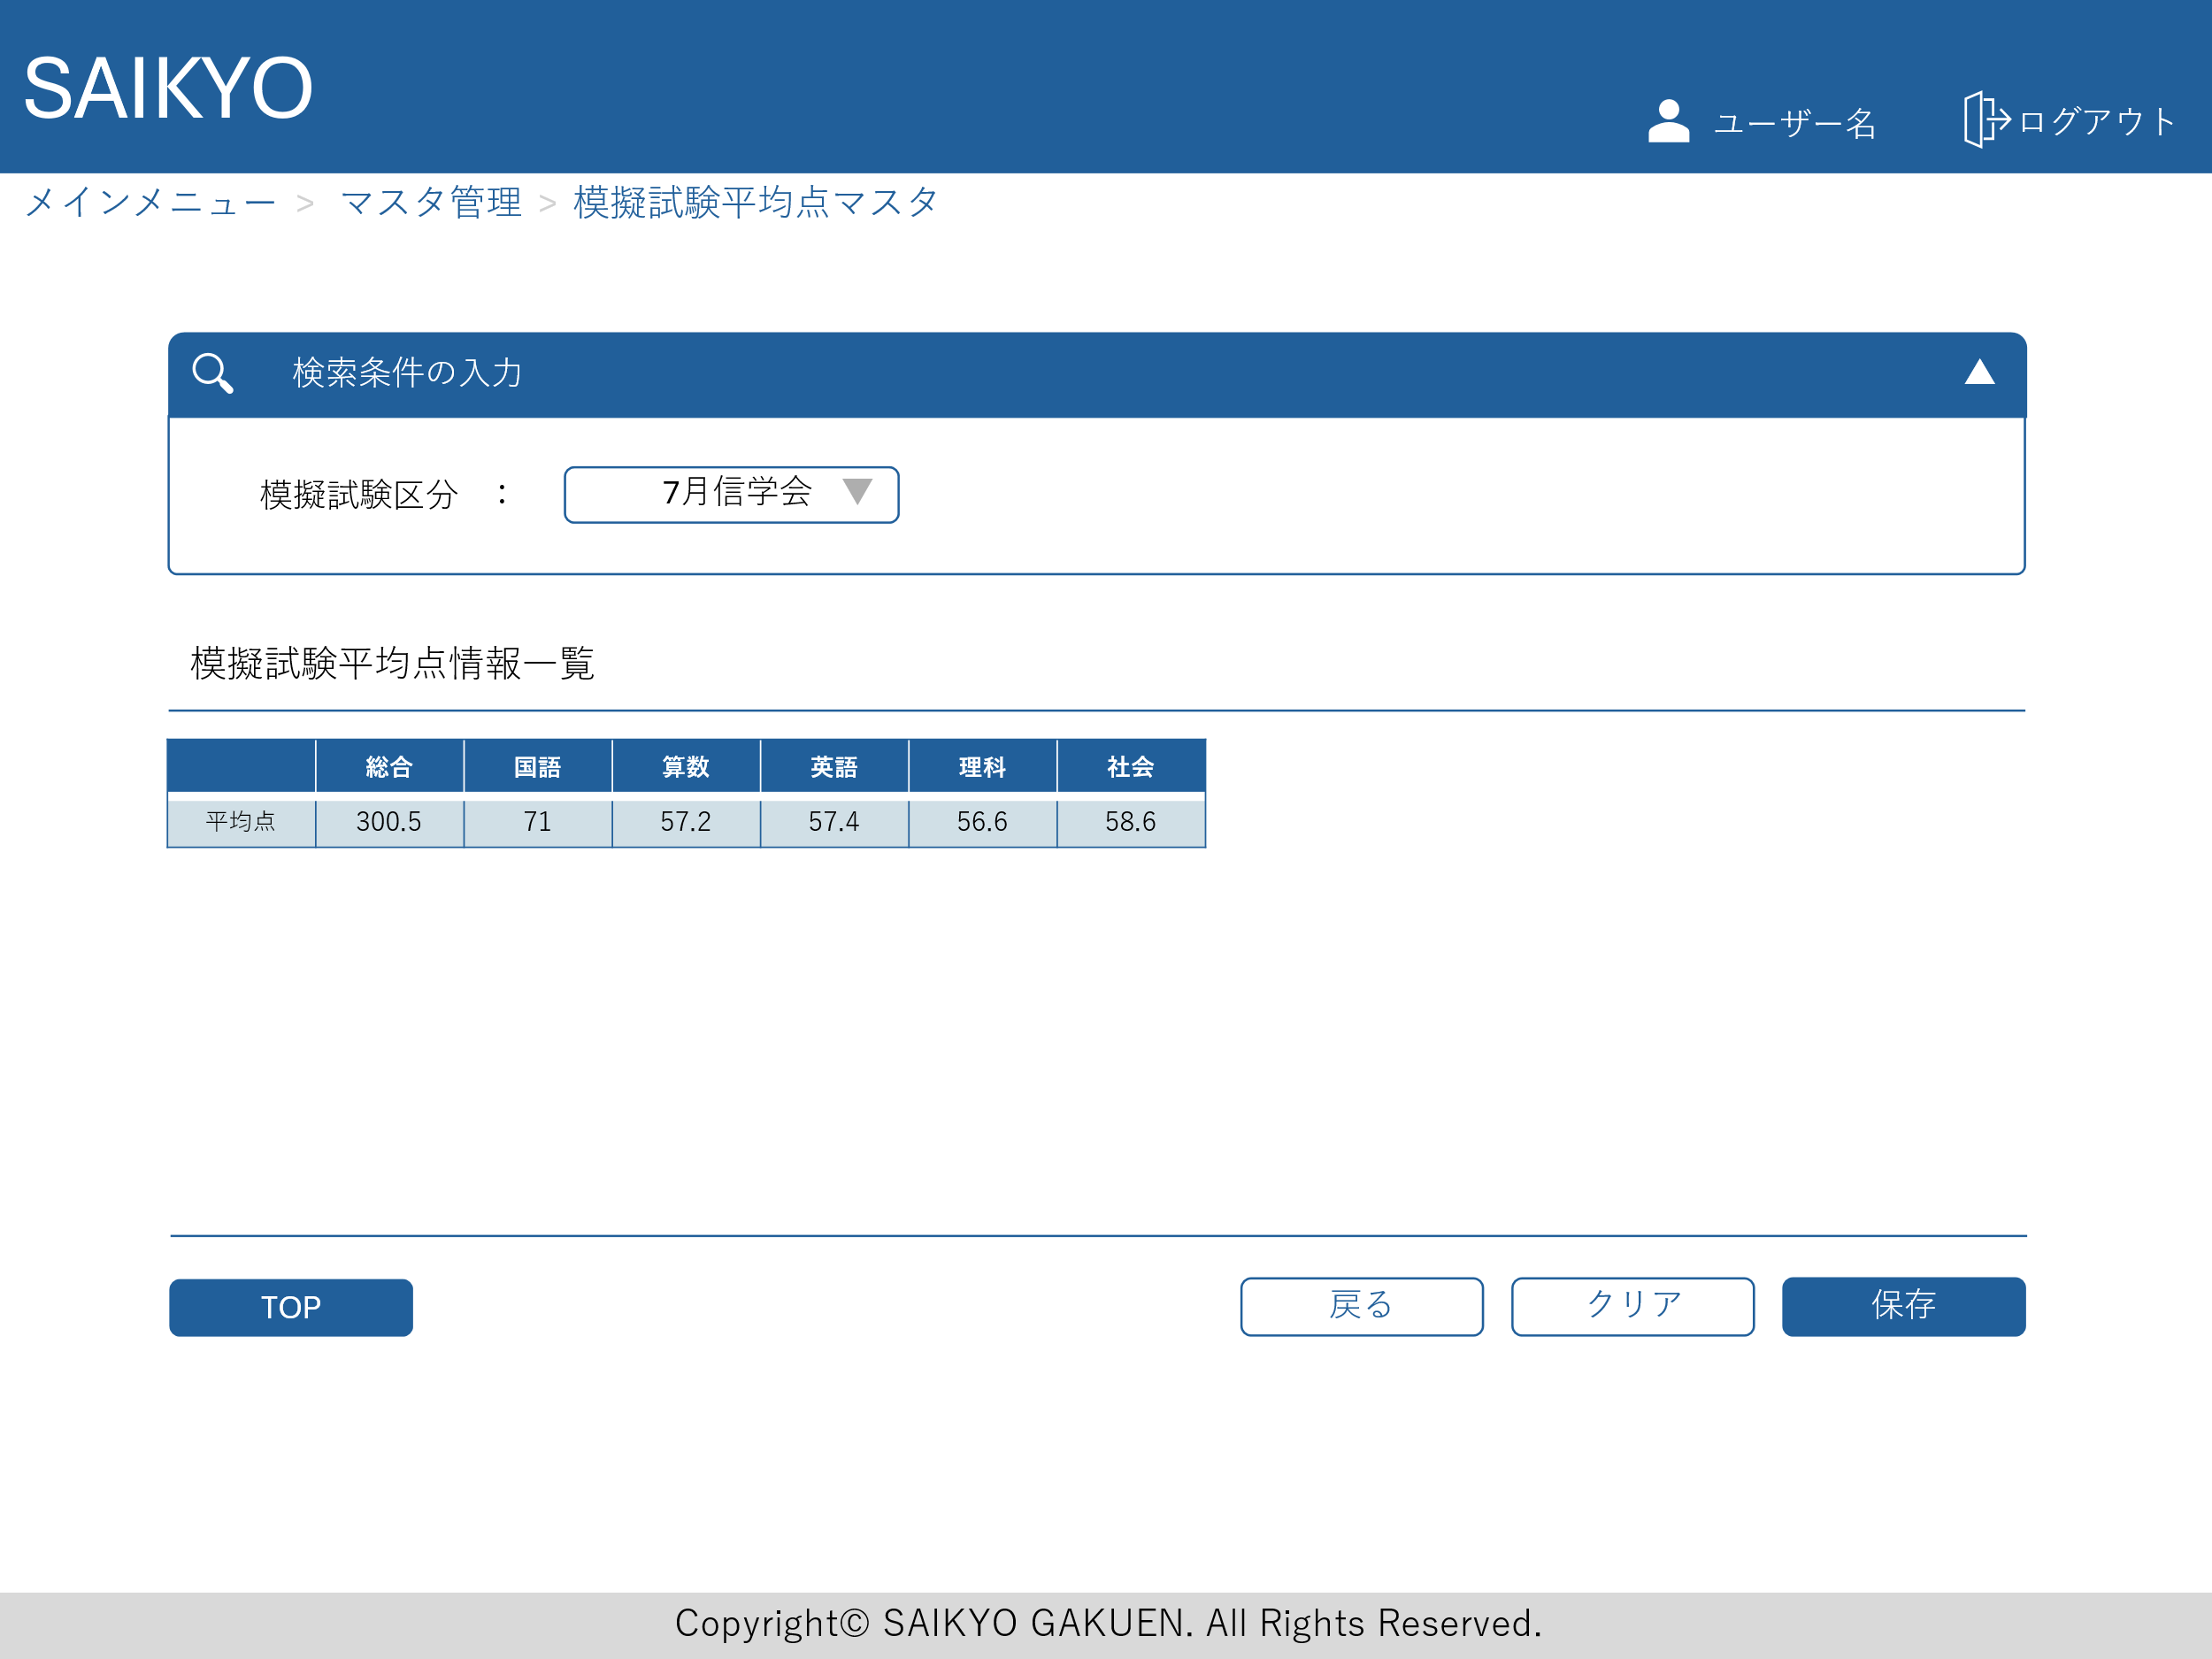
画面レイアウト | 論理名称 | 画面ID | 改訂日
 | 物理名称 | 画面名称 | 改訂者
 | 概要

